Đăng nhập
Project Name | XÂY DỰNG HỆ THỐNG QUẢN LÝ VÀ KIỂM DUYỆT VĂN BẢN TÍCH HỢP CHỮ KÝ SỐ VỚI THUẬT TOÁN RSA
Module Code | Đăng nhập
 | Hoàn thành | Lỗi | Chưa kiểm tra | Bị chăn | Tổng số trường hợp thử nghiệm
Round 1 | 12 | 0 | 0 | 0 | 12
Round 2 | 6 | 0 | 0 | 0 | 6
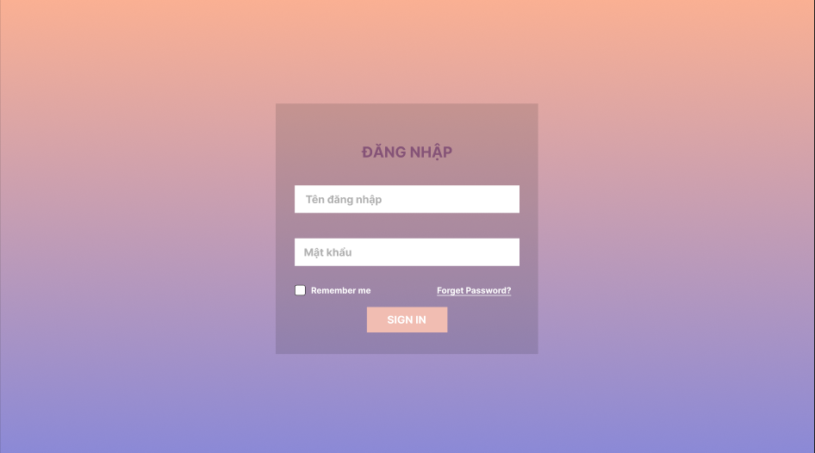
Test Case ID | Mô tả | Hành động | Điều kiện tiên quyết | Kết quả mong đợi | Kết quả thực tế | Kết quả |  |  | Kết quả |  |  | Chú thích
 |  |  |  |  |  | Vòng 1 |  |  | Vòng 2
 |  |  |  |  |  | Trạng thái | Ngày kiểm tra | Người kiểm tra | Trạng thái | Ngày kiểm tra | Người kiểm tra
GUI_SHOW Trang đăng nhập
GUI-DN01 | [ Đăng Nhập] Label |  |  | -Label : black -Status : enable | -Label : black -Status : enable | Passed | 2024-09-10 | Lộc
GUI-DN02 | [Tên đăng nhập] Textbox |  |  | -Text color : black -Status : enable | -Text color : black -Status : enable | Passed | 2024-09-10 | Lộc
GUI-DN03 | [Mật khẩu] Textbox |  |  | -Text color : black -Status : enable | -Text color : black -Status : enable | Passed | 2024-09-10 | Lộc
GUI-DN04 | [remember me] Checkbox |  |  | -Text color : white -Status : enable | -Text color : white -Status : enable | Passed | 2024-09-10 | Lộc
GUI-DN05 | [forget password]Link |  |  |  |  |  | 2024-09-10 | Lộc
GUI-DN06 | [SIGN IN] Button |  |  | -Text color : white -Status : enable | -Text color : white -Status : enable | Passed | 2024-09-10 | Lộc
FUNCTION_SHOW Trang đăng nhập
FUNC-DN01 | Đăng nhập thành công vào trang admin | 1. Nhập username và password của admin 2. Click "SIGN IN". | Truy cập vào hệ thống | Đi đến trang thống kê | Đi đến trang thống kê | Passed | 2024-09-10 | Lộc | Passed | 2024-09-10
FUNC-DN02 | Đăng nhập thất bại khi điền sai Username hoặc Password | 1. Nhập ussername hoặc password sai 2. Click "SIGN IN". | Truy cập vào hệ thống | Hệ thống thông báo lỗi : "Tên đăng nhập hoặc mật khẩu không đúng, vui lòng nhập lại!" | Hệ thống thông báo lỗi : "Tên đăng nhập hoặc mật khẩu không đúng, vui lòng nhập lại!" | Passed | 2024-09-10 | Lộc | Passed | 2024-09-10
FUNC-DN03 | Để trống trường "Mật khẩu". | 1 .Nhập tên tài khoản 2. Không nhập dữ liệu trường "Mật khẩu". 3. Click "SIGN IN". | Truy cập vào hệ thống | Thông báo lỗi : "Bạn chưa nhập mật khẩu vàol !" | Thông báo lỗi : "Bạn chưa nhập mật khẩu vàol !" | Passed | 2024-09-10 | Lộc | Passed | 2024-09-10
FUNC-DN04 | Để trống trường "Tên đăng nhập" | 1. Để trông trường username | Truy cập vào hệ thống | Hệ thống thông báo lỗi : "Nhập sai tên đăng nhập hoặc mật khẩu,vui lòng nhập lại". | Hệ thống thông báo lỗi : "Nhập sai tên đăng nhập hoặc mật khẩu,vui lòng nhập lại". | Passed | 2024-09-10 | Lộc | Passed | 2024-09-10
FUNC-DN05 | Để trống tất cả các trường dữ liêu | 1 .Không nhập use name 2. Không nhập dữ liệu trường "Mật khẩu". 3. Click "Đăng nhập". | Truy cập vào hệ thống | Hệ thống thông báo :" Vui lòng nhập user name/ password " | Hệ thống thông báo :" Vui lòng nhập user name/ password " | Passed | 2024-09-10 | Lộc | Passed | 2024-09-10
FUNC-DN06 | Click vào forget password chuyển sang trang đổi mật khẩu | 1. Click "forget password". | Truy cập vào hệ thống | Chuyển sang trang đổi mật khẩu thành công | Chuyển sang trang đổi mật khẩu thành công | Passed | 2024-09-10 | Lộc | Passed | 2024-09-10

Đổi mật khẩu
Project Name | XÂY DỰNG HỆ THỐNG QUẢN LÝ VÀ KIỂM DUYỆT VĂN BẢN TÍCH HỢP CHỮ KÝ SỐ VỚI THUẬT TOÁN RSA
Module Code | Đổi mật khẩu
 | Hoàn thành | Lỗi | Chưa kiểm tra | Bị chăn | Tổng số trường hợp thử nghiệm
Round 1 | 15 | 0 | 0 | 0 | 15
Round 2 | 8 | 0 | 0 | 0 | 8
 | 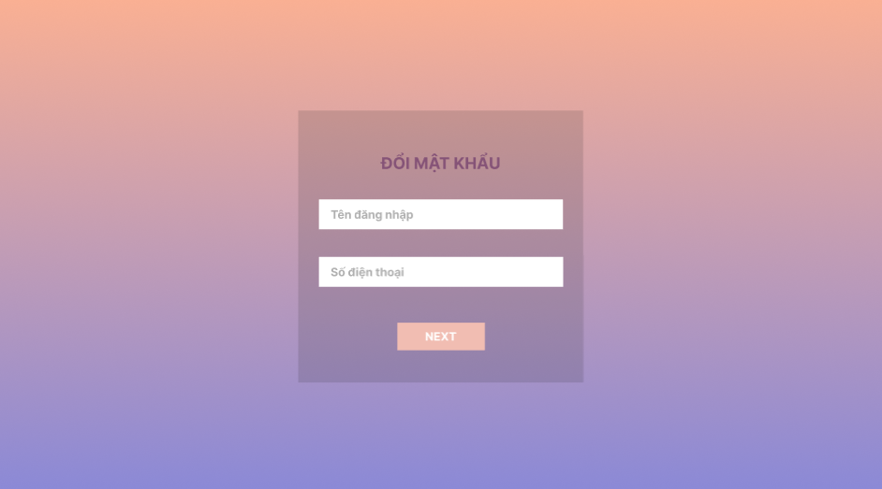 |  |  |  | 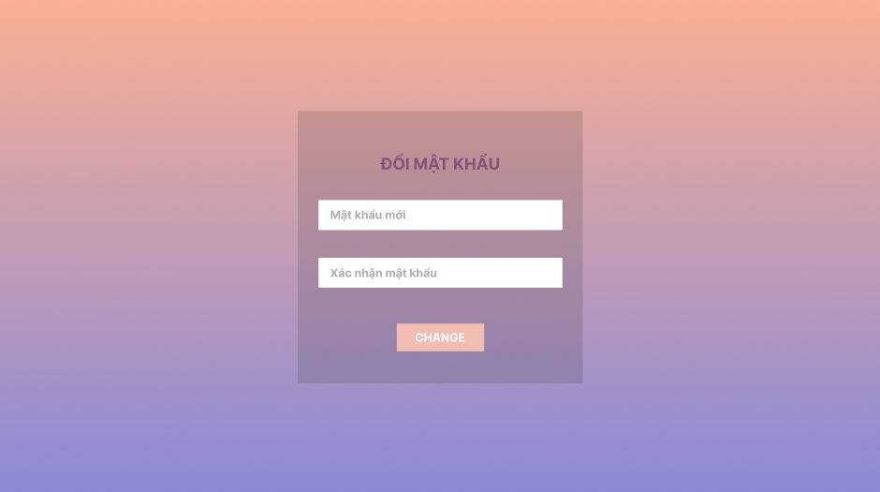
Test Case ID | Mô tả | Quy trình | Điều kiện tiên quyết | Kết quả mong đợi | Kết quả thực tế | Kết quả |  |  | Kết quả |  |  | Chú thích
 |  |  |  |  |  | Vòng 1 |  |  | Vòng 2
 |  |  |  |  |  | Trạng thái | Ngày kiểm tra | Người kiểm tra | Trạng thái | Ngày kiểm tra | Người kiểm tra
GUI_SHOW Đổi mât khẩu
GUI-DMK01 | [ĐỔI MẬT KHẨU] Lable |  | Đăng nhập thành công vào hệ thống | -Label : black -Status : enable | -Label : black -Status : enable | Passed | 2024-10-25 | Lộc
GUI-DMK02 | [Tên đăng nhập]textbox |  | Đăng nhập thành công vào hệ thống | -Label : black -Status : enable | -Label : black -Status : enable | Passed | 2024-10-25 | Lộc
GUI-DMK03 | [Số điện thoại ] Textbox |  | Đăng nhập thành công vào hệ thống | -Text color : black -Status : enable | -Text color : black -Status : enable | Passed | 2024-10-25 | Lộc
GUI-DMK04 | [Next]Button |  | Đăng nhập thành công vào hệ thống | -Text color : black -Status : enable | -Text color : black -Status : enable | Passed | 2024-10-25 | Lộc
GUI-DMK05 | [Mật khẩu mới]textbox |  | Đăng nhập thành công vào hệ thống | -Text color : white -Status : enable | -Text color : white -Status : enable | Passed | 2024-10-25 | Lộc
GUI-DMK06 | [Xác nhận mật khẩu mới]textbox |  | Đăng nhập thành công vào hệ thống | -Text color : white -Status : enable | -Text color : white -Status : enable | Passed | 2024-10-25 | Lộc
GUI-DMK07 | [Change] Button |  | Đăng nhập thành công vào hệ thống | -Text color : white -Status : enable | -Text color : white -Status : enable | Passed | 2024-10-25 | Lộc
FUNCTION_SHOW Đổi mật khẩu
FUNC-DMK01 | Kiểm tra việc thay mật khẩu mới thành công | 1. Đăng nhập trang web. 2 .Hiển thị trang đổi mật khẩu | Đăng nhập thành công vào hệ thống | Các trường nhập dữ liệu"Tên đăng nhập, số điện thoại,Mật khẩu mới,Xác nhận mật khẩu hiển thị đúng | Các trường nhập dữ liệu"Tên đăng nhập, số điện thoại,Mật khẩu mới,Xác nhận mật khẩu hiển thị đúng | Passed | 2024-10-27 | Lộc | Passed | 2024-10-27
FUNC-DMK02 | Kiểm tra xác nhận mật khẩu khớp | 1. Đăng nhập trang web. 2 .Hiển thị trang đổi mật khẩu mới | Đăng nhập thành công vào hệ thống | Có thể đăng nhập vào hệ thống mới thay đổi | Có thể đăng nhập vào hệ thống mới thay đổi | Passed | 2024-10-27 | Lộc | Passed | 2024-10-27
FUNC-DMK03 | Kiểm tra thông tin nhập không hợp lệ(Tên đăng nhập , số điện thoại) không tồn tại | 1. Đăng nhập trang web. 2 .Hiển thị trang đổi mật khẩu mới | Đăng nhập thành công vào hệ thống | Hệ thống thông báo lỗi : "Thông tin không hợp lệ và không thực hiện thay đổi mật khẩu" | Hệ thống thông báo lỗi : "Thông tin không hợp lệ và không thực hiện thay đổi mật khẩu" | Passed | 2024-10-27 | Lộc | Passed | 2024-10-27
FUNC-DMK04 | Kiểm tra cập nhật mật khẩu khi thông tin thay đổi | 1. Đăng nhập trang web. 2 .Hiển thị trang đổi mật khẩu mới | Đăng nhập thành công vào hệ thống | Hiển thị mật khẩu đã thay đổi thành công . | Hiển thị mật khẩu đã thay đổi thành công . | Passed | 2024-10-27 | Lộc | Passed | 2024-10-27
FUNC-DMK05 | Kiểm tra khi mật khẩu không đủ(quá ngắn, thiếu ký tự đặt biệt) | 1. Đăng nhập trang web. 2 .Hiển thị trang đổi mật khẩu mới | Đăng nhập thành công vào hệ thống | Hệ thống hiển thị thông báo "Mật khẩu không đủ và yêu cầu nhập lại mật khẩu " | Hệ thống hiển thị thông báo "Mật khẩu không đủ và yêu cầu nhập lại mật khẩu " | Passed | 2024-10-27 | Lộc | Passed | 2024-10-27

Danh sách người dùng
Project Name | XÂY DỰNG HỆ THỐNG QUẢN LÝ VÀ KIỂM DUYỆT VĂN BẢN TÍCH HỢP CHỮ KÝ SỐ VỚI THUẬT TOÁN RSA
Module Code | Quản lý người dùng
 | Hoàn thành | Lỗi | Chưa kiểm tra | Bị chặn | Tổng lần kiểm tra
Round 1 | 14 | 0 | 0 | 0 | 14
Round 2 | 6 | 0 | 0 | 0 | 6

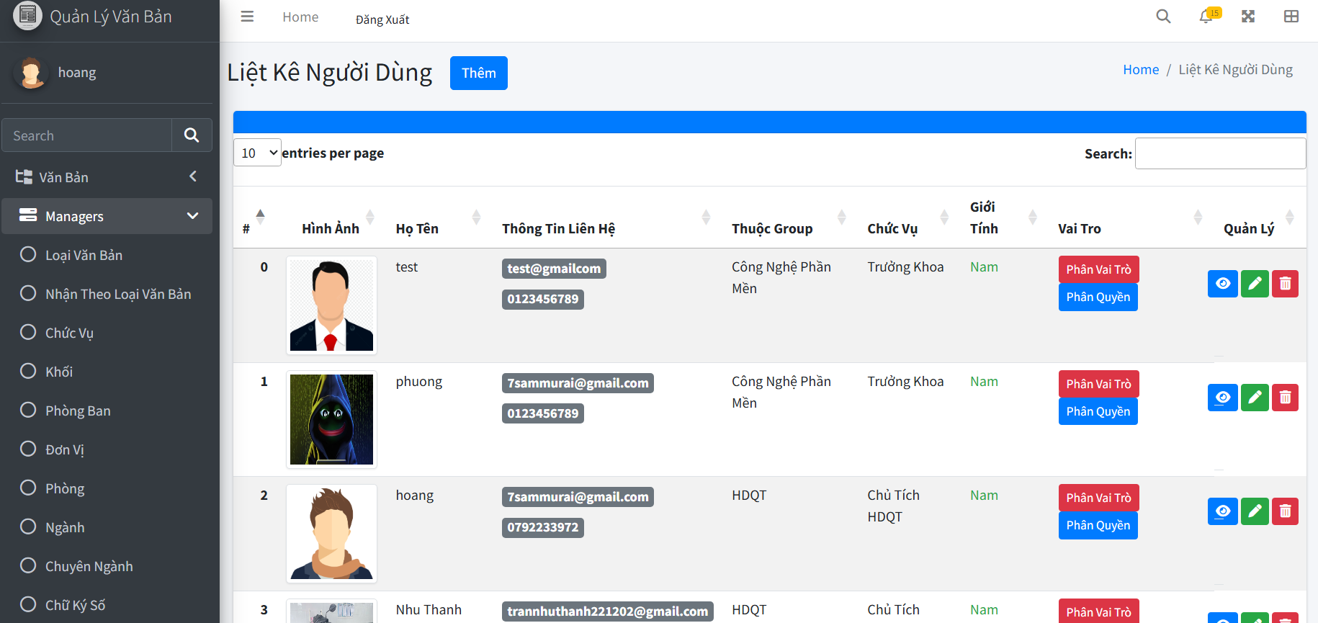
Test Case ID | Mô tả | Quy trình | Kết quả mong đợi | Kết quả thực tế | Kết quả |  |  |  |  |  | Chú thích
 |  |  |  |  | Vòng 1 |  |  | Vòng 2
 |  |  |  |  | Trạng thái | Ngày kiểm tra | Người kiểm tra | Trạng thái | Ngày kiểm tra | Người kiểm tra
GUI_SHOW Danh sách người dùng
GUI-DSND01 | Kiểm tra menu "Danh Sách Người Dùng" |  | Menu tồn tại trên giao diện | Label: "Danh Sách Người Dùng"; trạng thái enable | Passed | 2024-10-25 | Hoàng | Passed
GUI-DSND02 | [Đăng xuất] Button |  | - Text: Black - Status: Enable | - Text: Black - Status: Enable | Passed | 2024-10-25 | Hoàng | Passed
GUI-DSND03 | [Tìm kiếm] Search Bar |  | - Text: Black - Status: Enable | - Text: Black - Status: Enable | Passed | 2024-10-25 | Hoàng | Passed
GUI-DSND04 | [Thêm] Button |  | - Text: White - Status: Enable | - Text: White - Status: Enable | Passed | 2024-10-25 | Hoàng | Passed
GUI-DSND05 | [Sửa] Button |  | - Icon: White - Status: Enable | - Icon: White - Status: Enable | Passed | 2024-10-25 | Hoàng | Passed
GUI-DSND06 | [Xóa] Button |  | - Icon: White - Status: Enable | - Icon: White - Status: Enable | Passed | 2024-10-25 | Hoàng | Passed
GUI-DSND07 | [Phân vai trò] Button |  | - Icon: White - Status: Enable | - Icon: White - Status: Enable | Passed | 2024-10-25 | Hoàng | Passed
GUI-DSND08 | [Phân quyền] Button |  | - Icon: White - Status: Enable | - Icon: White - Status: Enable | Passed | 2024-10-25 | Hoàng | Passed
FUNCTION_SHOW Danh sách người dùng
FUN-DSND01 | Kiểm tra chức năng tìm kiếm người dùng | 1. Mở giao diện danh sách người dùng. 2. Nhập từ khóa (VD: "Hoang") vào ô tìm kiếm. 3. Nhấn phím "Enter" hoặc nút tìm kiếm. | Dữ liệu người dùng đã tồn tại | Hiển thị danh sách người dùng có tên hoặc thông tin phù hợp với từ khóa | Passed | 2024-10-25 | Hoàng | Passed | 2024-10-27 | Hoàng
FUN-DSND02 | Kiểm tra nút "Thêm" hoạt động | 1. Mở giao diện danh sách người dùng. 2. Nhấn nút "Thêm" ở góc trên bên phải giao diện. | Nút "Thêm" hiển thị trên giao diện | Chuyển đến giao diện thêm người dùng | Passed | 2024-10-25 | Hoàng | Passed | 2024-10-27 | Hoàng
FUN-DSND03 | Kiểm tra nút "Sửa" hoạt động | 1. Mở giao diện danh sách người dùng. 2. Trong danh sách, nhấn nút "Sửa" ở dòng chứa thông tin người dùng cần chỉnh sửa. | Nút "Sửa" hiển thị trên bảng | Chuyển đến giao diện cập nhật thông tin người dùng, dữ liệu được hiển thị đúng | Passed | 2024-10-25 | Hoàng | Passed | 2024-10-27 | Hoàng
FUN-DSND04 | Kiểm tra nút "Xóa" hoạt động | 1. Mở giao diện danh sách người dùng. 2. Trong danh sách, nhấn nút "Xóa" ở dòng chứa thông tin người dùng cần xóa. 3. Xác nhận trong hộp thoại. | Người dùng có quyền xóa | Hiển thị thông báo xác nhận, xóa thành công và cập nhật lại danh sách | Passed | 2024-10-25 | Hoàng | Passed | 2024-10-27 | Hoàng
FUN-DSND05 | Kiểm tra trạng thái sau khi xóa người dùng | 1. Xóa một người dùng bất kỳ trong danh sách theo quy trình của FUN-DSND04. 2. Quan sát danh sách sau khi xóa. | Dữ liệu người dùng đã tồn tại trong hệ thống | Người dùng bị xóa không còn xuất hiện trong danh sách | Passed | 2024-10-25 | Hoàng | Passed | 2024-10-27 | Hoàng
FUN-DSND06 | Kiểm tra tính năng xem chi tiết người dùng | 1. Mở giao diện danh sách người dùng. 2. Nhấn vào tên hoặc dòng chứa thông tin của người dùng cần xem chi tiết. | Người dùng có thông tin chi tiết | Chuyển đến giao diện chi tiết thông tin người dùng | Passed | 2024-10-25 | Hoàng | Passed | 2024-10-27 | Hoàng

Thêm người dùng
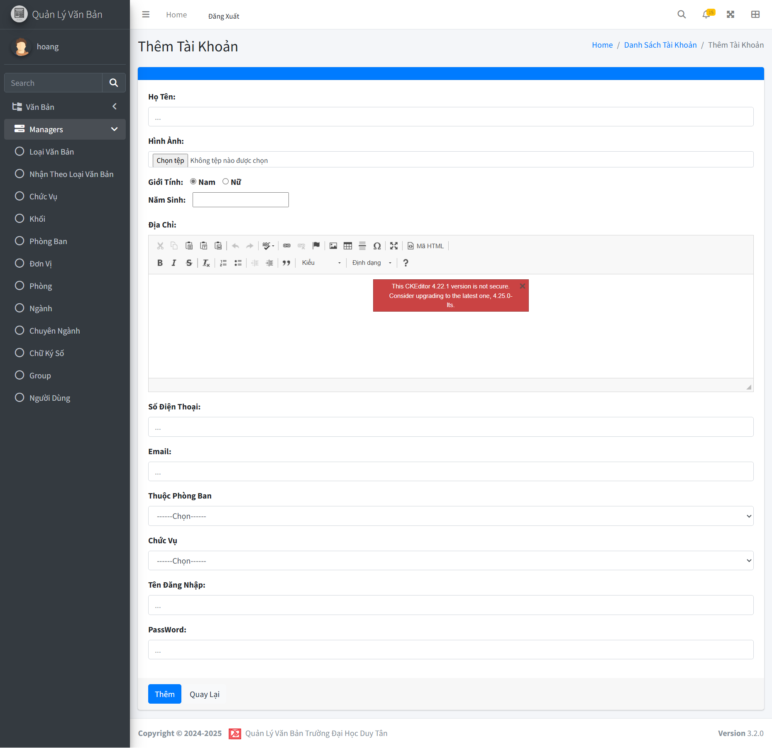
Project Name | XÂY DỰNG HỆ THỐNG QUẢN LÝ VÀ KIỂM DUYỆT VĂN BẢN TÍCH HỢP CHỮ KÝ SỐ VỚI THUẬT TOÁN RSA
Module Code | Quản lý người dùng
 | Hoàn thành | Lỗi | Chưa kiểm tra | Bị chặn | Tổng lần kiểm tra
Round 1 | 18 | 1 | 0 | 0 | 18
Round 2 | 18 | 1 | 0 | 0 | 18

Test Case ID | Mô tả | Quy trình | Kết quả mong đợi | Kết quả thực tế | Kết quả |  |  |  |  |  | Chú thích
 |  |  |  |  | Vòng 1 |  |  | Vòng 2
 |  |  |  |  | Trạng thái | Ngày kiểm tra | Người kiểm tra | Trạng thái | Ngày kiểm tra | Người kiểm tra
GUI_SHOW Thêm người dùng
GUI-TND01 | Kiểm tra menu "Thêm Người Dùng" |  | Label: "Thêm Người Dùng"; trạng thái Enable | Hiển thị tiêu đề "Thêm Tài Khoản" rõ ràng, đúng căn chỉnh và không bị lỗi. | Passed | 2024-10-25 | Hoàng | Passed
GUI-TND02 | [Đăng xuất] Button |  | Text: Black; trạng thái Enable | Text: Black; trạng thái Enable | Passed | 2024-10-25 | Hoàng | Passed
GUI-TND03 | [Tên] Input Field |  | Placeholder: "Nhập tên"; trạng thái Enable | Placeholder: "Nhập tên"; trạng thái Enable | Passed | 2024-10-25 | Hoàng | Passed
GUI-TND04 | [Email] Input Field |  | Placeholder: "Nhập email"; trạng thái Enable | Placeholder: "Nhập email"; trạng thái Enable | Passed | 2024-10-25 | Hoàng | Passed
GUI-TND05 | [Số điện thoại] Input Field |  | Placeholder: "Nhập số điện thoại"; trạng thái Enable | Placeholder: "Nhập số điện thoại"; trạng thái Enable | Passed | 2024-10-25 | Hoàng | Passed
GUI-TND06 | [Chọn vai trò] Dropdown |  | Text: Default (ví dụ: "Chọn vai trò"); trạng thái Enable | Text: Default (ví dụ: "Chọn vai trò"); trạng thái Enable | Passed | 2024-10-25 | Hoàng | Passed
GUI-TND07 | [Thuộc phòng ban] Dropdown |  | Text: Default (ví dụ: "Chọn phòng ban"); trạng thái Enable | Text: Default (ví dụ: "Chọn phòng ban"); trạng thái Enable | Passed | 2024-10-25 | Hoàng | Passed
GUI-TND08 | [Thêm ảnh đại diện] Upload Button |  | Text: "Chọn ảnh"; trạng thái Enable | Text: "Chọn ảnh"; trạng thái Enable | Passed | 2024-10-25 | Hoàng | Passed
GUI-TND09 | [Lưu] Button |  | Text: White; trạng thái Enable | Text: White; trạng thái Enable | Passed | 2024-10-25 | Hoàng | Passed
GUI-TND10 | [Quay lại] Button |  | Text: White; trạng thái Enable | Text: White; trạng thái Enable | Passed | 2024-10-25 | Hoàng | Passed
FUNCTION_SHOW Thêm người dùng
FUN-TTK01 | Thêm người dùng với thông tin hợp lệ | 1. Mở giao diện thêm tài khoản. 2. Nhập đầy đủ thông tin cần thiết (Họ Tên, Email, Mật khẩu, Chức vụ, Phòng ban...). 3. Nhấn nút "Thêm". | Hiển thị thông báo: "Thêm thành công" và dữ liệu được lưu vào hệ thống. | Thêm thành công và dữ liệu được lưu đúng. | Passed | 2024-10-25 | Hoàng | Passed | 2024-10-25 | Hoàng
FUN-TTK02 | Thêm người dùng với thông tin thiếu | 1. Mở giao diện thêm tài khoản. 2. Bỏ trống các trường bắt buộc (vd: "Họ Tên"). 3. Nhấn nút "Thêm". | Hiển thị thông báo lỗi và yêu cầu nhập thông tin. | Hiển thị thông báo lỗi và yêu cầu nhập thông tin. | Passed | 2024-10-25 | Hoàng | Passed | 2024-10-25 | Hoàng
FUN-TTK03 | Upload ảnh đại diện hợp lệ | 1. Mở giao diện thêm tài khoản. 2. Nhấn nút "Chọn tệp". 3. Chọn một file ảnh định dạng hợp lệ (vd: .jpg, .png). | Hình ảnh hiển thị preview sau khi tải lên thành công. | Hiển thị preview đúng sau khi tải ảnh. | Passed | 2024-10-25 | Hoàng | Passed | 2024-10-25 | Hoàng
FUN-TTK04 | Upload ảnh đại diện không hợp lệ | 1. Mở giao diện thêm tài khoản. 2. Nhấn nút "Chọn tệp". 3. Chọn một file ảnh định dạng không hợp lệ (vd: .docx, .exe). | Hiển thị lỗi: "File không hợp lệ, vui lòng chọn file ảnh định dạng .jpg, .png." | Hiển thị lỗi: "File không hợp lệ, vui lòng chọn file ảnh định dạng .jpg, .png." | Passed | 2024-10-25 | Hoàng | Passed | 2024-10-25 | Hoàng
FUN-TTK05 | Kiểm tra độ dài mật khẩu | 1. Mở giao diện thêm tài khoản. 2. Nhập mật khẩu ngắn hơn 8 ký tự. 3. Nhấn nút "Thêm". | Hiển thị lỗi: "Mật khẩu phải có ít nhất 8 ký tự." | Không thông báo lỗi | Failed | 2024-10-25 | Hoàng | Passed | 2024-10-25 | Hoàng
FUN-TTK06 | Kiểm tra tên đăng nhập trùng lặp | 1. Mở giao diện thêm tài khoản. 2. Nhập tên đăng nhập đã tồn tại trong hệ thống. 3. Nhấn nút "Thêm". | Hiển thị lỗi: "Tên đăng nhập đã tồn tại, vui lòng chọn tên khác." | Hiển thị lỗi: "Tên đăng nhập đã tồn tại, vui lòng chọn tên khác." | Passed | 2024-10-25 | Hoàng | Passed | 2024-10-25 | Hoàng
FUN-TTK07 | Xử lý nút "Quay Lại" | 1. Mở giao diện thêm tài khoản. 2. Nhấn nút "Quay Lại". | Quay lại giao diện trước đó mà không lưu bất kỳ thông tin nào. | Quay lại đúng giao diện trước đó. | Passed | 2024-10-25 | Hoàng | Passed | 2024-10-25 | Hoàng
FUN-TTK08 | Kiểm tra email hợp lệ | 1. Mở giao diện thêm tài khoản. 2. Nhập email hợp lệ (vd: example@mail.com). 3. Nhấn nút "Thêm". | Cho phép lưu thông tin mà không có lỗi. | Lưu thông tin thành công, không có lỗi. | Passed | 2024-10-25 | Hoàng | Passed | 2024-10-25 | Hoàng

Cập nhật người dùng
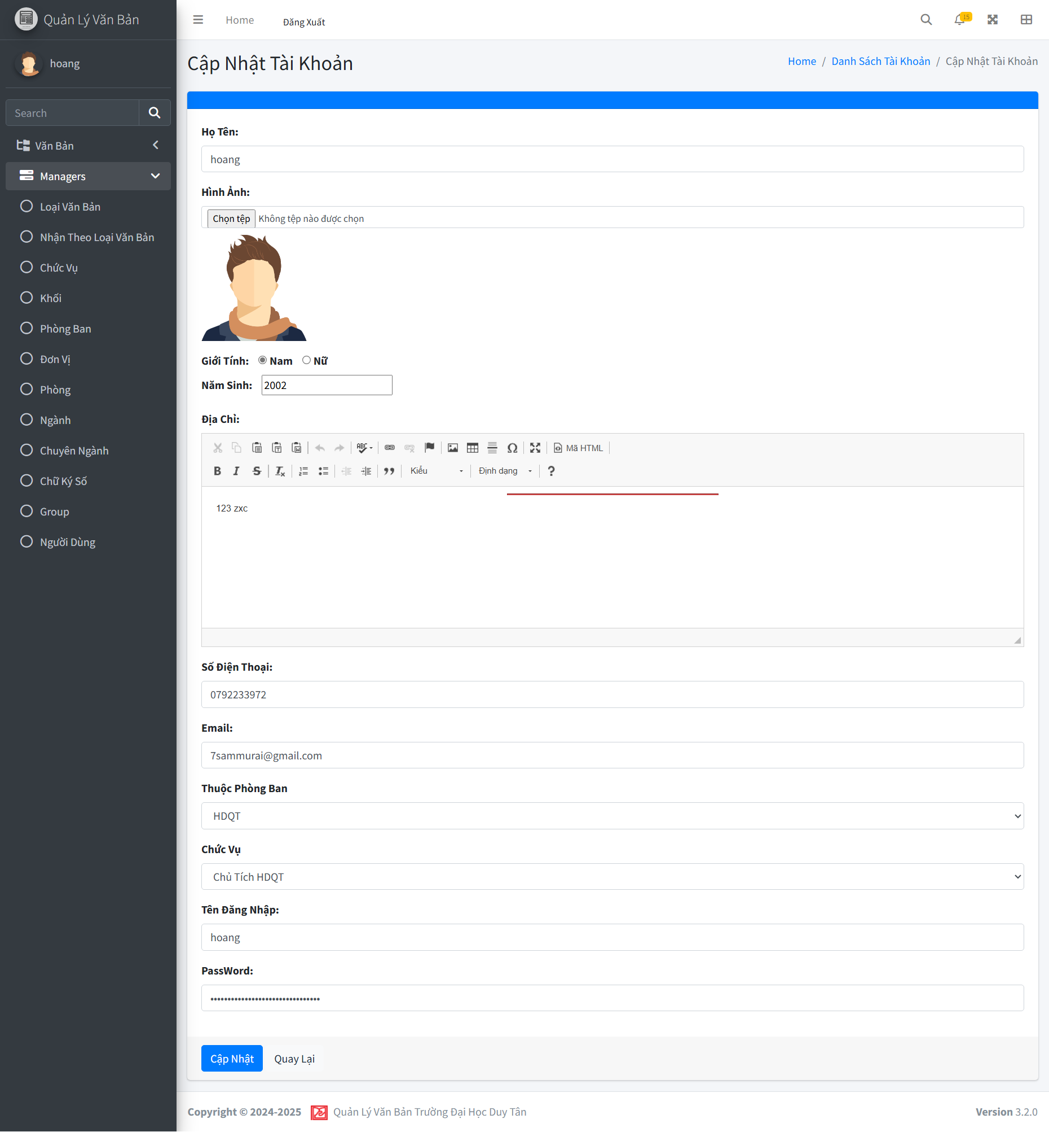
Project Name | XÂY DỰNG HỆ THỐNG QUẢN LÝ VÀ KIỂM DUYỆT VĂN BẢN TÍCH HỢP CHỮ KÝ SỐ VỚI THUẬT TOÁN RSA
Module Code | Quản lý người dùng
 | Hoàn thành | Lỗi | Chưa kiểm tra | Bị chặn | Tổng lần kiểm tra
Round 1 | 18 | 1 | 0 | 0 | 18
Round 2 | 8 | 1 | 0 | 0 | 8

Test Case ID | Mô tả | Quy trình | Kết quả mong đợi | Kết quả thực tế | Kết quả |  |  |  |  |  | Chú thích
 |  |  |  |  | Vòng 1 |  |  | Vòng 2
 |  |  |  |  | Trạng thái | Ngày kiểm tra | Người kiểm tra | Trạng thái | Ngày kiểm tra | Người kiểm tra
GUI_SHOW Cập nhật người dùng
GUI-CNTK01 | Kiểm tra menu "Cập Nhật Tài Khoản" |  | Label: "Cập Nhật Tài Khoản"; trạng thái Enable | Label: "Cập Nhật Tài Khoản"; trạng thái Enable | Passed | 2024-10-25 | Hoàng | Passed
GUI-CNTK02 | [Đăng xuất] Button |  | Text: Black; trạng thái Enable | Text: Black; trạng thái Enable | Passed | 2024-10-25 | Hoàng | Passed
GUI-CNTK03 | [Tên] Input Field |  | Placeholder: "Nhập tên"; trạng thái Enable | Placeholder: "Nhập tên"; trạng thái Enable | Passed | 2024-10-25 | Hoàng | Passed
GUI-CNTK04 | [Email] Input Field |  | Placeholder: "Nhập email"; trạng thái Enable | Placeholder: "Nhập email"; trạng thái Enable | Passed | 2024-10-25 | Hoàng | Passed
GUI-CNTK05 | [Số điện thoại] Input Field |  | Placeholder: "Nhập số điện thoại"; trạng thái Enable | Placeholder: "Nhập số điện thoại"; trạng thái Enable | Passed | 2024-10-25 | Hoàng | Passed
GUI-CNTK06 | [Thuộc phòng ban] Dropdown |  | Text: Default (ví dụ: "Chọn phòng ban"); trạng thái Enable | Text: Default (ví dụ: "Chọn phòng ban"); trạng thái Enable | Passed | 2024-10-25 | Hoàng | Passed
GUI-CNTK07 | [Chọn chức vụ] Dropdown |  | Text: Default (ví dụ: "Chọn chức vụ"); trạng thái Enable | Text: Default (ví dụ: "Chọn chức vụ"); trạng thái Enable | Passed | 2024-10-25 | Hoàng | Passed
GUI-CNTK08 | [Thêm ảnh đại diện] Upload Button |  | Text: "Chọn ảnh"; trạng thái Enable | Text: "Chọn ảnh"; trạng thái Enable | Passed | 2024-10-25 | Hoàng | Passed
GUI-CNTK09 | [Lưu] Button |  | Text: White; trạng thái Enable | Text: White; trạng thái Enable | Passed | 2024-10-25 | Hoàng | Passed
GUI-CNTK10 | [Quay lại] Button |  | Text: White; trạng thái Enable | Text: White; trạng thái Enable | Passed | 2024-10-25 | Hoàng | Passed
FUNCTION_SHOW Đăng ký
FUN-CNTK01 | Cập nhật người dùng với thông tin hợp lệ | 1. Mở giao diện cập nhật tài khoản. 2. Nhập đầy đủ thông tin cần thiết (Họ Tên, Email, Mật khẩu, Chức vụ, Phòng ban...). 3. Nhấn nút "Cập Nhật". | Hiển thị thông báo: "Cập nhật thành công" và dữ liệu được lưu vào hệ thống. | Cập nhật thành công và dữ liệu được lưu đúng. | Passed | 2024-10-25 | Hoàng | Passed | 2024-10-25 | Hoàng
FUN-CNTK02 | Cập nhật người dùng với thông tin thiếu | 1. Mở giao diện cập nhật tài khoản. 2. Bỏ trống các trường bắt buộc (vd: "Họ Tên"). 3. Nhấn nút "Cập Nhật". | Hiển thị thông báo lỗi và yêu cầu nhập lại thông tin. | Hiển thị thông báo lỗi và yêu cầu nhập lại thông tin. | Passed | 2024-10-25 | Hoàng | Passed | 2024-10-25 | Hoàng
FUN-CNTK03 | Upload ảnh đại diện hợp lệ | 1. Mở giao diện cập nhật tài khoản. 2. Nhấn nút "Chọn tệp". 3. Chọn một file ảnh định dạng hợp lệ (vd: .jpg, .png). | Hình ảnh hiển thị preview sau khi tải lên thành công. | Hiển thị preview đúng sau khi tải ảnh. | Passed | 2024-10-25 | Hoàng | Passed | 2024-10-25 | Hoàng
FUN-CNTK04 | Upload ảnh đại diện không hợp lệ | 1. Mở giao diện cập nhật tài khoản. 2. Nhấn nút "Chọn tệp". 3. Chọn một file ảnh định dạng không hợp lệ (vd: .docx, .exe). | Hiển thị lỗi: "File không hợp lệ, vui lòng chọn file ảnh định dạng .jpg, .png." | Hiển thị lỗi: "File không hợp lệ, vui lòng chọn file ảnh định dạng .jpg, .png." | Passed | 2024-10-25 | Hoàng | Passed | 2024-10-25 | Hoàng
FUN-CNTK05 | Kiểm tra tên đăng nhập trùng lặp | 1. Mở giao diện cập nhật tài khoản. 2. Nhập tên đăng nhập đã tồn tại trong hệ thống. 3. Nhấn nút "Cập Nhật". | Hiển thị lỗi: "Tên đăng nhập đã tồn tại, vui lòng chọn tên khác." | Hiển thị lỗi: "Tên đăng nhập đã tồn tại, vui lòng chọn tên khác." | Passed | 2024-10-25 | Hoàng | Passed | 2024-10-25 | Hoàng
FUN-CNTK06 | Xử lý nút "Quay Lại" | 1. Mở giao diện cập nhật tài khoản. 2. Nhấn nút "Quay Lại". | Quay lại giao diện trước đó mà không lưu bất kỳ thông tin nào. | Quay lại đúng giao diện trước đó. | Passed | 2024-10-25 | Hoàng | Passed | 2024-10-25 | Hoàng
FUN-CNTK07 | Kiểm tra độ dài của mật khẩu | 1. Mở giao diện cập nhật tài khoản. 2. Nhập mật khẩu ngắn hơn 8 ký tự. 3. Nhấn nút "Cập Nhật". | Hiển thị lỗi: "Mật khẩu phải có ít nhất 8 ký tự." | Không thông báo lỗi | Failed | 2024-10-25 | Hoàng | Failed | 2024-10-25 | Hoàng
FUN-CNTK08 | Kiểm tra email hợp lệ | 1. Mở giao diện cập nhật tài khoản. 2. Nhập email hợp lệ (vd: example@mail.com). 3. Nhấn nút "Cập Nhật". | Cho phép lưu thông tin mà không có lỗi. | Lưu thông tin thành công, không có lỗi. | Passed | 2024-10-25 | Hoàng | Passed | 2024-10-25 | Hoàng

Danh sách loại văn bản
Project Name | XÂY DỰNG HỆ THỐNG QUẢN LÝ VÀ KIỂM DUYỆT VĂN BẢN TÍCH HỢP CHỮ KÝ SỐ VỚI THUẬT TOÁN RSA
Module Code | Danh sách loại văn bản
 | Hoàn thành | Lỗi | Chưa kiểm tra | Bị chặn | Tổng lần kiểm tra
Round 1 | 16 | 0 | 0 | 0 | 16
Round 2 | 6 | 0 | 0 | 0 | 6
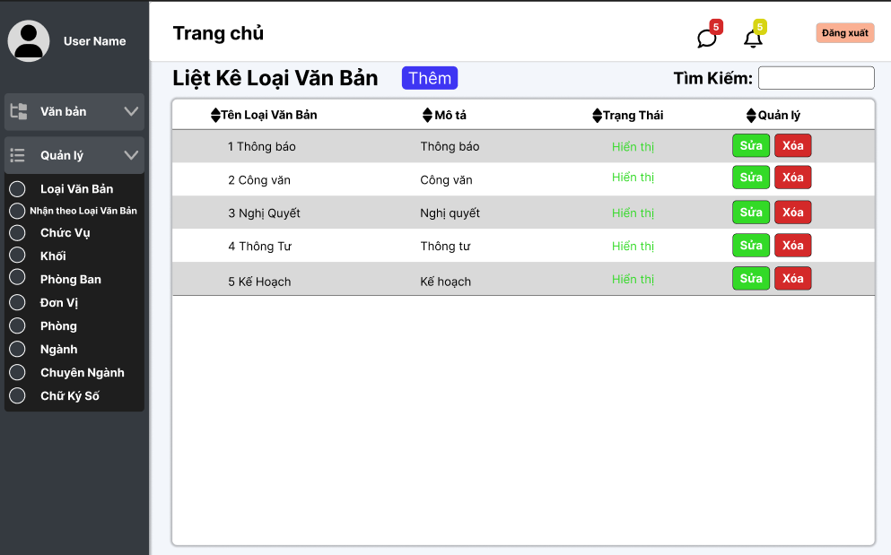

Test Case ID | Mô tả | Quy trình | Điều kiện tiên quyết | Kết quả mong đợi | Kết quả thực tế | Kết quả |  |  |  |  |  | Chú thích
 |  |  |  |  |  | Vòng 1 |  |  | Vòng 2
 |  |  |  |  |  | Trạng thái | Ngày kiểm tra | Người kiểm tra | Trạng thái | Ngày kiểm tra | Người kiểm tra
GUI_SHOW Danh sách loại văn bản
GUI-LKLV01 | Kiểm tra menu "Liệt Kê Loại Văn Bản" |  |  | Label: "Liệt Kê Loại Văn Bản"; trạng thái Enable | Label: "Liệt Kê Loại Văn Bản"; trạng thái Enable | Passed | 2024-10-25 | Hoàng | Passed
GUI-LKLV02 | [Đăng xuất] Button |  |  | Text: Black; trạng thái Enable | Text: Black; trạng thái Enable | Passed | 2024-10-25 | Hoàng | Passed
GUI-LKLV03 | [Tìm kiếm] Search Bar |  |  | Placeholder: "Nhập từ khóa"; trạng thái Enable | Placeholder: "Nhập từ khóa"; trạng thái Enable | Passed | 2024-10-25 | Hoàng | Passed
GUI-LKLV04 | [Thêm] Button |  |  | Text: White; trạng thái Enable | Text: White; trạng thái Enable |  | 2024-10-25 | Hoàng | Passed
GUI-LKLV05 | Bảng hiển thị danh sách loại văn bản |  |  | Hiển thị các cột: STT, Tên, Mô tả, Trạng thái, Quản lý (Sửa/Xóa) | Hiển thị các cột: STT, Tên, Mô tả, Trạng thái, Quản lý (Sửa/Xóa) | Passed | 2024-10-25 | Hoàng | Passed
GUI-LKLV06 | [Sửa] Button |  |  | Icon: White; trạng thái Enable | Icon: White; trạng thái Enable | Passed | 2024-10-25 | Hoàng | Passed
GUI-LKLV07 | [Xóa] Button |  |  | Icon: White; trạng thái Enable | Icon: White; trạng thái Enable | Passed | 2024-10-25 | Hoàng | Passed
GUI-LKLV08 | [Trạng thái] Toggle |  |  | Hiển thị trạng thái "Hiển thị/Ẩn" và cập nhật đúng trạng thái Enable | Hiển thị trạng thái "Hiển thị/Ẩn" và cập nhật đúng trạng thái Enable | Passed | 2024-10-25 | Hoàng | Passed
GUI-LKLV09 | [Next] Button |  |  | Text: Black; trạng thái Enable | Text: Black; trạng thái Enable | Passed | 2024-10-25 | Hoàng | Passed
GUI-LKLV10 | [Previous] Button |  |  | Text: Black; trạng thái Enable | Text: Black; trạng thái Enable | Passed | 2024-10-25 | Hoàng | Passed
FUNCTION_SHOW Danh sách loại văn bản
FUNC-LVB01 | Xác thực chức năng tìm kiếm loại văn bản | 1. Truy cập màn hình "Liệt Kê Loại Văn Bản". 2. Nhập từ khóa vào thanh tìm kiếm. 3. Nhấn phím Enter hoặc nút tìm kiếm. | Danh sách văn bản có từ khóa phù hợp | Hiển thị danh sách văn bản chứa từ khóa | Hiển thị danh sách văn bản chứa từ khóa | Passed | 2024-10-25 | Hoàng | Passed | 2024-10-25 | Hoàng
FUNC-LVB02 | Xác thực chức năng thêm loại văn bản mới | 1. Truy cập màn hình "Liệt Kê Loại Văn Bản". 2. Nhấn nút Thêm. 3. Nhập đầy đủ thông tin (Tên, Mô tả, Trạng thái). 4. Nhấn Lưu. | Thông tin nhập hợp lệ | Loại văn bản mới được thêm vào danh sách | Loại văn bản mới được thêm vào danh sách | Passed | 2024-10-25 | Hoàng | Passed | 2024-10-25 | Hoàng
FUNC-LVB03 | Xác thực chức năng chỉnh sửa loại văn bản | 1. Truy cập màn hình "Liệt Kê Loại Văn Bản". 2. Chọn nút Sửa của loại văn bản bất kỳ. 3. Chỉnh sửa thông tin cần thiết. 4. Nhấn Lưu. | Văn bản đã tồn tại trong hệ thống | Loại văn bản được cập nhật trong danh sách | Loại văn bản được cập nhật trong danh sách | Passed | 2024-10-25 | Hoàng | Passed | 2024-10-25 | Hoàng
FUNC-LVB04 | Xác thực chức năng xóa loại văn bản | 1. Truy cập màn hình "Liệt Kê Loại Văn Bản". 2. Chọn nút Xóa của loại văn bản bất kỳ. 3. Nhấn Đồng Ý trên cửa sổ xác nhận. | Văn bản đã tồn tại trong hệ thống | Văn bản bị xóa khỏi danh sách; thông báo "Xóa thành công" | Văn bản bị xóa khỏi danh sách; thông báo "Xóa thành công" | Passed | 2024-10-25 | Hoàng | Passed | 2024-10-25 | Hoàng
FUNC-LVB05 | Xác thực chức năng hiển thị trạng thái | 1. Truy cập màn hình "Liệt Kê Loại Văn Bản". 2. Nhấn nút thay đổi trạng thái (Hiển thị hoặc Ẩn) của loại văn bản bất kỳ. | Văn bản đã tồn tại trong hệ thống | Trạng thái cập nhật thành công; màu sắc của trạng thái thay đổi tương ứng | Trạng thái cập nhật thành công; màu sắc của trạng thái thay đổi tương ứng | Passed | 2024-10-25 | Hoàng | Passed | 2024-10-25 | Hoàng
FUNC-LVB06 | Xác thực dữ liệu hiển thị trong danh sách | Truy cập màn hình "Liệt Kê Loại Văn Bản". | Danh sách văn bản tồn tại | Hiển thị đầy đủ các cột: Tên Loại Văn Bản, Mô Tả, Trạng Thái, Quản Lý (Sửa/Xóa). | Hiển thị đầy đủ các cột: Tên Loại Văn Bản, Mô Tả, Trạng Thái, Quản Lý (Sửa/Xóa). | Passed | 2024-10-25 | Hoàng | Passed | 2024-10-25 | Hoàng

Thêm loại văn bản
Project Name | XÂY DỰNG HỆ THỐNG QUẢN LÝ VÀ KIỂM DUYỆT VĂN BẢN TÍCH HỢP CHỮ KÝ SỐ VỚI THUẬT TOÁN RSA
Module Code | Quản lý loại văn bản
 | Hoàn thành | Lỗi | Chưa kiểm tra | Bị chặn | Tổng lần kiểm tra
Round 1 | 15 | 0 | 0 | 0 | 15
Round 2 | 7 | 0 | 0 | 0 | 7
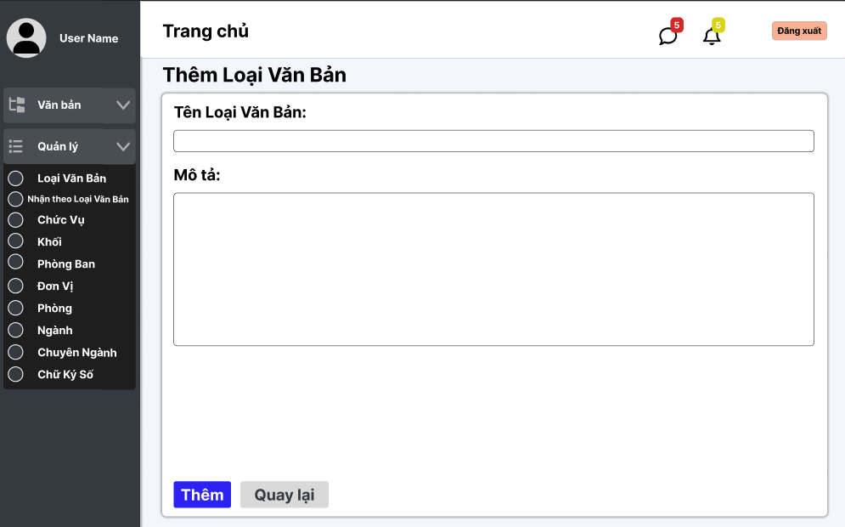

Test Case ID | Mô tả | Quy trình | Điều kiện tiên quyết | Kết quả mong đợi | Kết quả thực tế | Kết quả |  |  |  |  |  | Chú thích
 |  |  |  |  |  | Vòng 1 |  |  | Vòng 2
 |  |  |  |  |  | Trạng thái | Ngày kiểm tra | Người kiểm tra | Trạng thái | Ngày kiểm tra | Người kiểm tra
GUI_SHOW Thêm loại văn bản
GUI-TLV01 | Kiểm tra menu "Thêm Loại Văn Bản" |  |  | Label: "Thêm Loại Văn Bản"; trạng thái Enable | Label: "Thêm Loại Văn Bản"; trạng thái Enable | Passed | 2024-10-25 | Hoàng | Passed
GUI-TLV02 | [Đăng xuất] Button |  |  | Text: Black; trạng thái Enable | Text: Black; trạng thái Enable | Passed | 2024-10-25 | Hoàng | Passed
GUI-TLV03 | [Tên Loại Văn Bản] Input Field |  |  | Placeholder: "Nhập tên loại văn bản"; trạng thái Enable | Placeholder: "Nhập tên loại văn bản"; trạng thái Enable | Passed | 2024-10-25 | Hoàng | Passed
GUI-TLV04 | [Mô tả] Input Field |  |  | Placeholder: "Nhập mô tả"; trạng thái Enable | Placeholder: "Nhập mô tả"; trạng thái Enable |  | 2024-10-25 | Hoàng | Passed
GUI-TLV05 | [Trạng thái] Dropdown |  |  | Default: "Chọn trạng thái"; trạng thái Enable | Default: "Chọn trạng thái"; trạng thái Enable | Passed | 2024-10-25 | Hoàng | Passed
GUI-TLV06 | [Lưu] Button |  |  | Text: White; trạng thái Enable | Text: White; trạng thái Enable | Passed | 2024-10-25 | Hoàng | Passed
GUI-TLV07 | [Quay lại] Button |  |  | Text: White; trạng thái Enable | Text: White; trạng thái Enable | Passed | 2024-10-25 | Hoàng | Passed
GUI-TLV08 | Kiểm tra thông báo lỗi khi bỏ trống |  |  | Hiển thị thông báo lỗi: "Trường này không được để trống" nếu để trống | Hiển thị thông báo lỗi: "Trường này không được để trống" nếu để trống | Passed | 2024-10-25 | Hoàng | Passed
FUNCTION_SHOW Thêm loại văn bản
FUNC-TLV01 | Xác thực chức năng thêm loại văn bản mới | 1. Truy cập giao diện Thêm Loại Văn Bản. 2. Nhập đầy đủ thông tin cần thiết (Tên, Mô tả). 3. Click nút Thêm. | Thông tin nhập hợp lệ | Loại văn bản mới được thêm vào danh sách; thông báo thành công | Loại văn bản mới được thêm vào danh sách; thông báo thành công | Passed | 2024-10-25 | Hoàng | Passed | 2024-10-25 | Hoàng
FUNC-TLV02 | Xác thực lỗi khi bỏ trống trường "Tên" | 1. Truy cập giao diện Thêm Loại Văn Bản. 2. Để trống trường Tên. 3. Click nút Thêm. | Giao diện mở thành công | Hiển thị lỗi yêu cầu nhập thông tin cho trường bắt buộc | Hiển thị lỗi yêu cầu nhập thông tin cho trường bắt buộc | Passed | 2024-10-25 | Hoàng | Passed | 2024-10-25 | Hoàng
FUNC-TLV03 | Xác thực chức năng "Quay lại" | 1. Truy cập giao diện Thêm Loại Văn Bản. 2. Click nút Quay lại | Giao diện mở thành công | Chuyển về giao diện "Liệt Kê Loại Văn Bản" | Chuyển về giao diện "Liệt Kê Loại Văn Bản" | Passed | 2024-10-25 | Hoàng | Passed | 2024-10-25 | Hoàng
FUNC-TLV04 | Xác thực trường "Tên" chấp nhận ký tự đặc biệt | 1. Truy cập giao diện Thêm Loại Văn Bản. 2. Nhập các ký tự đặc biệt (vd: !@#$%^&*()) vào trường Tên. 3. Click nút Thêm. | Giao diện mở thành công | Hiển thị lỗi hoặc không cho phép lưu | Hiển thị lỗi hoặc không cho phép lưu | Passed | 2024-10-25 | Hoàng | Passed | 2024-10-25 | Hoàng
FUNC-TLV05 | Xác thực giới hạn ký tự của trường "Mô tả" | 1. Truy cập giao diện Thêm Loại Văn Bản. 2. Nhập chuỗi có độ dài vượt giới hạn vào trường Mô tả. 3. Click nút Thêm. | Giao diện mở thành công | Hiển thị lỗi và không cho phép lưu | Hiển thị lỗi và không cho phép lưu | Passed | 2024-10-25 | Hoàng | Passed | 2024-10-25 | Hoàng
FUNC-TLV07 | Xác thực nút "Thêm" không hoạt động khi không thay đổi dữ liệu | 1. Truy cập giao diện Thêm Loại Văn Bản. 2. Không nhập hoặc thay đổi bất kỳ dữ liệu nào. 3. Click nút Thêm. | Giao diện mở thành công | Nút "Thêm" không phản hồi khi dữ liệu không thay đổi | Nút "Thêm" không phản hồi khi dữ liệu không thay đổi | Passed | 2024-10-25 | Hoàng | Passed | 2024-10-25 | Hoàng

Cập nhật loại văn bản
Project Name | XÂY DỰNG HỆ THỐNG QUẢN LÝ VÀ KIỂM DUYỆT VĂN BẢN TÍCH HỢP CHỮ KÝ SỐ VỚI THUẬT TOÁN RSA
Module Code | Quản lý loại văn bản
 | Hoàn thành | Lỗi | Chưa kiểm tra | Bị chặn | Tổng lần kiểm tra
Round 1 | 16 | 0 | 0 | 0 | 16
Round 2 | 7 | 0 | 0 | 0 | 7
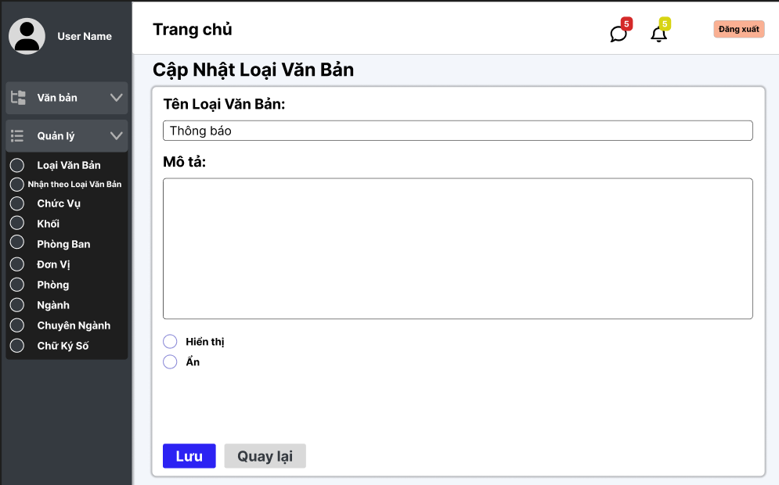

Test Case ID | Mô tả | Quy trình | Điều kiện tiên quyết | Kết quả mong đợi | Kết quả thực tế | Kết quả |  |  |  |  |  | Chú thích
 |  |  |  |  |  | Vòng 1 |  |  | Vòng 2
 |  |  |  |  |  | Trạng thái | Ngày kiểm tra | Người kiểm tra | Trạng thái | Ngày kiểm tra | Người kiểm tra
GUI_SHOW cập nhật loại văn bản
GUI-CLVB01 | Kiểm tra tiêu đề giao diện |  |  | Hiển thị tiêu đề "Cập Nhật Loại Văn Bản" rõ ràng, căn chỉnh đúng | Hiển thị tiêu đề "Cập Nhật Loại Văn Bản" rõ ràng, căn chỉnh đúng | Passed | 2024-10-25 | Hoàng | Passed
GUI-CLVB02 | [Tên Loại Văn Bản] Input Field |  |  | Giá trị ban đầu hiển thị chính xác; trạng thái Enable | Giá trị ban đầu hiển thị chính xác; trạng thái Enable | Passed | 2024-10-25 | Hoàng | Passed
GUI-CLVB03 | [Mô tả] Input Field |  |  | Giá trị ban đầu hiển thị chính xác; trạng thái Enable | Giá trị ban đầu hiển thị chính xác; trạng thái Enable | Passed | 2024-10-25 | Hoàng | Passed
GUI-CLVB04 | [Trạng thái] Dropdown |  |  | Giá trị ban đầu hiển thị đúng; trạng thái Enable | Giá trị ban đầu hiển thị đúng; trạng thái Enable |  | 2024-10-25 | Hoàng | Passed
GUI-CLVB05 | [Lưu] Button |  |  | Text: White; trạng thái Enable | Text: White; trạng thái Enable | Passed | 2024-10-25 | Hoàng | Passed
GUI-CLVB06 | [Quay lại] Button |  |  | Text: White; trạng thái Enable | Text: White; trạng thái Enable | Passed | 2024-10-25 | Hoàng | Passed
GUI-CLVB07 | Kiểm tra thông báo lỗi khi bỏ trống |  |  | Hiển thị thông báo lỗi: "Trường này không được để trống" nếu để trống | Hiển thị thông báo lỗi: "Trường này không được để trống" nếu để trống | Passed | 2024-10-25 | Hoàng | Passed
GUI-CLVB08 | Kiểm tra trạng thái nút [Lưu] |  |  | Nút [Lưu] chỉ Enable khi có thay đổi thông tin; nếu không, trạng thái Disable | Nút [Lưu] chỉ Enable khi có thay đổi thông tin; nếu không, trạng thái Disable | Passed | 2024-10-25 | Hoàng | Passed
GUI-CLVB09 | Kiểm tra thông báo khi lưu thành công |  |  | Hiển thị thông báo: "Cập nhật thành công" sau khi lưu | Hiển thị thông báo: "Cập nhật thành công" sau khi lưu | Passed | 2024-10-25 | Hoàng | Passed
FUNCTION_SHOW cập nhật loại văn bản
FUNC-CLVB01 | Xác thực chức năng cập nhật loại văn bản | 1. Truy cập giao diện Cập Nhật Loại Văn Bản. 2. Sửa thông tin cần cập nhật (vd: Tên, Mô tả). 3. Click nút Lưu. | Loại văn bản đã tồn tại trong hệ thống | Loại văn bản được cập nhật thông tin; thông báo "Cập nhật thành công" | Loại văn bản được cập nhật thông tin; thông báo "Cập nhật thành công" | Passed | 2024-10-25 | Hoàng | Passed | 2024-10-25 | Hoàng
FUNC-CLVB02 | Xác thực lỗi khi bỏ trống trường "Tên" | 1. Truy cập giao diện Cập Nhật Loại Văn Bản. 2. Xóa nội dung trong trường Tên. 3. Click nút Lưu. | Loại văn bản đã tồn tại trong hệ thống | Hiển thị thông báo lỗi yêu cầu nhập trường "Tên" | Hiển thị thông báo lỗi yêu cầu nhập trường "Tên" | Passed | 2024-10-25 | Hoàng | Passed | 2024-10-25 | Hoàng
FUNC-CLVB03 | Xác thực chức năng "Quay lại" | 1. Truy cập giao diện Cập Nhật Loại Văn Bản. 2. Click nút Quay lại. | Giao diện mở thành công | Chuyển về giao diện trước đó mà không cập nhật dữ liệu | Chuyển về giao diện trước đó mà không cập nhật dữ liệu | Passed | 2024-10-25 | Hoàng | Passed | 2024-10-25 | Hoàng
FUNC-CLVB04 | Xác thực không thay đổi khi dữ liệu không khác | 1. Truy cập giao diện Cập Nhật Loại Văn Bản. 2. Không thay đổi bất kỳ thông tin nào. 3. Click nút Lưu. | Giao diện mở thành công | Hiển thị thông báo "Không có thay đổi nào được thực hiện" | Hiển thị thông báo "Không có thay đổi nào được thực hiện" | Passed | 2024-10-25 | Hoàng | Passed | 2024-10-25 | Hoàng
FUNC-CLVB05 | Xác thực lỗi khi nhập ký tự đặc biệt vào "Tên" | 1. Truy cập giao diện Cập Nhật Loại Văn Bản. 2. Nhập các ký tự đặc biệt (vd: @#$%^) vào trường Tên. 3. Click nút Lưu. | Loại văn bản đã tồn tại trong hệ thống | Hiển thị thông báo lỗi không cho phép ký tự đặc biệt | Hiển thị thông báo lỗi không cho phép ký tự đặc biệt | Passed | 2024-10-25 | Hoàng | Passed | 2024-10-25 | Hoàng
FUNC-CLVB06 | Xác thực giới hạn ký tự của trường "Mô tả" | 1. Truy cập giao diện Cập Nhật Loại Văn Bản. 2. Nhập chuỗi dài hơn giới hạn ký tự cho phép vào trường Mô tả. 3. Click nút Lưu. | Loại văn bản đã tồn tại trong hệ thống | Hiển thị thông báo lỗi và không lưu dữ liệu | Hiển thị thông báo lỗi và không lưu dữ liệu | Passed | 2024-10-25 | Hoàng | Passed | 2024-10-25 | Hoàng
FUNC-CLVB07 | Xác thực trạng thái trường hiển thị đúng | 1. Truy cập giao diện Cập Nhật Loại Văn Bản. 2. Quan sát trạng thái của các trường (vd: Tên, Mô tả) và các nút chức năng. | Giao diện mở thành công | Trường và nút hiển thị đúng trạng thái enable/disable | Trường và nút hiển thị đúng trạng thái enable/disable | Passed | 2024-10-25 | Hoàng |  | 2024-10-25 | Hoàng

Danh sách đơn vị
Project Name | XÂY DỰNG HỆ THỐNG QUẢN LÝ VÀ KIỂM DUYỆT VĂN BẢN TÍCH HỢP CHỮ KÝ SỐ VỚI THUẬT TOÁN RSA
Module Code | Quản lý đơn vị
 | Hoàn thành | Lỗi | Chưa kiểm tra | Bị chặn | Tổng lần kiểm tra
Round 1 | 20 | 0 | 0 | 0 | 20
Round 2 | 1 | 0 | 0 | 0 | 1

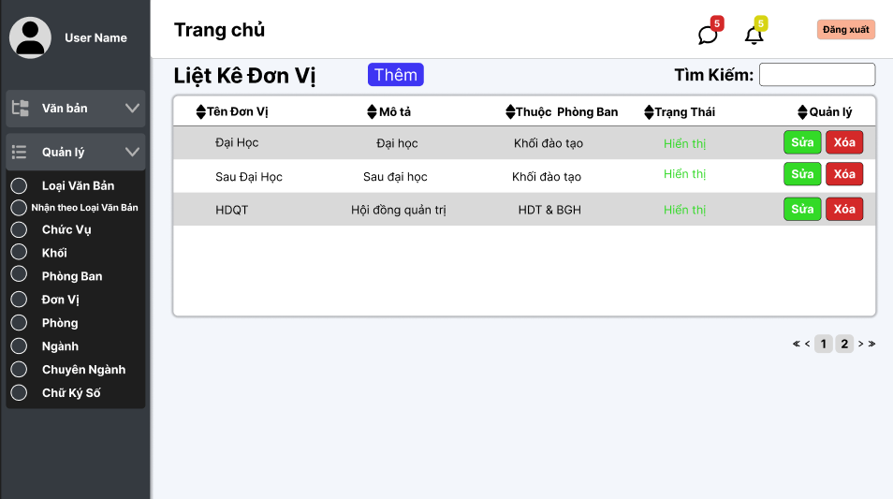

Test Case ID | Mô tả | Quy trình | Điều kiện tiên quyết | Kết quả mong đợi | Kết quả thực tế | Kết quả |  |  |  |  |  | Chú thích
 |  |  |  |  |  | Vòng 1 |  |  | Vòng 2
 |  |  |  |  |  | Trạng thái | Ngày kiểm tra | Người kiểm tra | Trạng thái | Ngày kiểm tra | Người kiểm tra
GUI_SHOW Quản lý đơn vị
GUI - QLDVV01 | [Tin nhắn, Thống báo] IconButton |  |  | - Text: Black - Status: Enable | - Text: Black - Status: Enable | Passed | 25/10/2024 | Phương
GUI - QLDVV02 | [Đăng xuất] Button |  |  | - Text: Black - Status: Enable | - Text: Black - Status: Enable | Passed | 25/10/2024 | Phương
GUI - QLDVV03 | [Thêm] Button |  |  | - Text: White - Status: Enable | - Text: White - Status: Enable | Passed | 25/10/2024 | Phương
GUI - QLDVV04 | [Tìm kiếm] SearchBar |  |  | - Text: Black - Status: Enable | - Text: Black - Status: Enable | Passed | 25/10/2024 | Phương
GUI - QLDVV05 | [Tên đơn vị, Mô tả, Thuộc Phòng Ban, Trạng Thái, Quản lý] Data Table |  |  | - Text: Black - Status: Enable | - Text: Black - Status: Enable | Passed | 25/10/2024 | Phương
GUI - QLDVV06 | [Sửa] Button |  |  | - Text: White - Status: Enable | - Text: White - Status: Enable | Passed | 25/10/2024 | Phương
GUI - QLDVV07 | [Xoá] Button |  |  | - Text: White - Status: Enable | - Text: White - Status: Enable | Passed | 25/10/2024 | Phương
GUI - QLDVV08 | [Next] Button |  |  | - Text: Black - Status: Enable | - Text: Black - Status: Enable | Passed | 25/10/2024 | Phương
GUI - QLDVV09 | [Previous] Button |  |  | - Text: Black - Status: Enable | - Text: Black - Status: Enable | Passed | 25/10/2024 | Phương
FUNCTION_SHOW Quản lý đơn vị
FUNC-QLDV01 | Xác thực trang đang hiển thị | 1. Truy cập vào trang web | Đăng nhập thành công vào hệ thống | Hiển thị trang chủ gồm có: - Trường "Văn bản" - Trường "Quản lý" | Hiển thị trang chủ gồm có: - Trường "Văn bản" - Trường "Quản lý" | Passed | 25/10/2024 | Phương
FUNC-QLDV02 | Xem danh sách các đơn vị của trường thành công | 1. Khởi động trang web. 2. Hiển thị trang chủ. 3. Nhấn vào "Quản lý" 4. Nhấn vào "Đơn vị" | Đăng nhập thành công vào hệ thống | Hiển thị ra danh sách các đơn vị của trường | Hiển thị ra danh sách các đơn vị của trường | Passed | 25/10/2024 | Phương
FUNC-QLDV03 | Xem danh sách các đơn vị của trường thất bại | 1. Khởi động trang web. 2. Hiển thị trang chủ. 3. Nhấn vào "Quản lý" 4. Nhấn vào "Đơn vị" | Đăng nhập thành công vào hệ thống | Không hiển thị ra danh sách các đơn vị | Không hiển thị ra danh sách các đơn vị | Passed | 25/10/2024 | Phương | Passed | 2024-11-20 | Phương
FUNC-QLDV04 | Kiểm tra nút Thêm thành công | 1. Khởi động trang web. 2. Hiển thị trang chủ. 3. Nhấn vào "Quản lý" 4. Nhấn vào "Đơn vị" 5. Nhấn vào"Thêm" | Đăng nhập thành công vào hệ thống | Hiện thị trang thêm đơn vị | Hiện thị sang trang thêm đơn vị | Passed | 25/10/2024 | Phương
FUNC-QLDV05 | Kiểm tra nút Thêm thất bại | 1. Khởi động trang web. 2. Hiển thị trang chủ. 3. Nhấn vào "Quản lý" 4. Nhấn vào "Đơn vị" 5. Nhấn vào"Thêm" | Đăng nhập thành công vào hệ thống | Không hiện thị trang thêm đơn vị | Không hiện thị trang thêm đơn vị | Passed | 25/10/2024 | Phương
FUNC-QLDV06 | Kiểm tra nút Sửa thành công | 1. Khởi động trang web. 2. Hiển thị trang chủ. 3. Nhấn vào "Quản lý" 4. Nhấn vào "Đơn vị" 5. Chọn đơn vị cần sửa 6. Nhấn vào "Sửa" | Đăng nhập thành công vào hệ thống | Hiện thị trang cập nhật đơn vị | Hiện thị trang cập nhật đơn vị | Passed | 25/10/2024 | Phương
FUNC-QLDV07 | Kiểm tra nút Sửa thất bại | 1. Khởi động trang web. 2. Hiển thị trang chủ. 3. Nhấn vào "Quản lý" 4. Nhấn vào "Đơn vị" 5. Chọn đơn vị cần sửa 6. Nhấn vào "Sửa" | Đăng nhập thành công vào hệ thống | Không hiện thị trang cập nhật đơn vị | Không hiện thị trang cập nhật đơn vị | Passed | 25/10/2024 | Phương
FUNC-QLDV08 | Kiểm tra nút Xoá thành công | 1. Khởi động trang web. 2. Hiển thị trang chủ. 3. Nhấn vào "Quản lý" 4. Nhấn vào "Đơn vị" 5. Chọn đơn vị cần xoá 6. Nhấn vào "Xóa" | Đăng nhập thành công vào hệ thống | Xóa một đơn vị trong danh sách đơn vị. | Xóa một đơn vị trong danh sách đơn vị. | Passed | 25/10/2024 | Phương
FUNC-QLDV09 | Kiểm tra nút Xóa thất bại | 1. Khởi động trang web. 2. Hiển thị trang chủ. 3. Nhấn vào "Quản lý" 4. Nhấn vào "Đơn vị" 5. Chọn đơn vị cần xoá 6. Nhấn vào "Xóa" | Đăng nhập thành công vào hệ thống | Không xóa được một đơn vị trong danh sách đơn vị. | Không xóa được một đơn vị trong danh sách đơn vị. | Passed | 25/10/2024 | Phương
FUNC-QLDV10 | Kiểm tra tìm kiếm theo tên đơn vị thành công | 1. Khởi động trang web. 2. Hiển thị trang chủ. 3. Nhấn vào "Quản lý" 4. Nhấn vào "Đơn vị" 5. Nhập vào ô Tìm kiếm | Đăng nhập thành công vào hệ thống | Hiển thị danh sách có từ khóa cần tìm | Hiển thị danh sách có từ khóa cần tìm | Passed | 25/10/2024 | Phương
FUNC-QLDV11 | Kiểm tra tìm kiếm theo tên đơn vị thất bại | 1. Khởi động trang web. 2. Hiển thị trang chủ. 3. Nhấn vào "Quản lý" 4. Nhấn vào "Đơn vị" 5. Nhập vào ô Tìm kiếm | Đăng nhập thành công vào hệ thống | Danh sách đơn vị không hiển thị đơn vị nào. | Danh sách đơn vị không hiển thị đơn vị nào. | Passed | 25/10/2024 | Phương

Thêm đơn vị
Project Name | XÂY DỰNG HỆ THỐNG QUẢN LÝ VÀ KIỂM DUYỆT VĂN BẢN TÍCH HỢP CHỮ KÝ SỐ VỚI THUẬT TOÁN RSA
Module Code | Quản lý đơn vị
 | Hoàn thành | Lỗi | Chưa kiểm tra | Bị chặn | Tổng lần kiểm tra
Round 1 | 16 | 0 | 0 | 0 | 16
Round 2 | 0 | 0 | 0 | 0 | 0
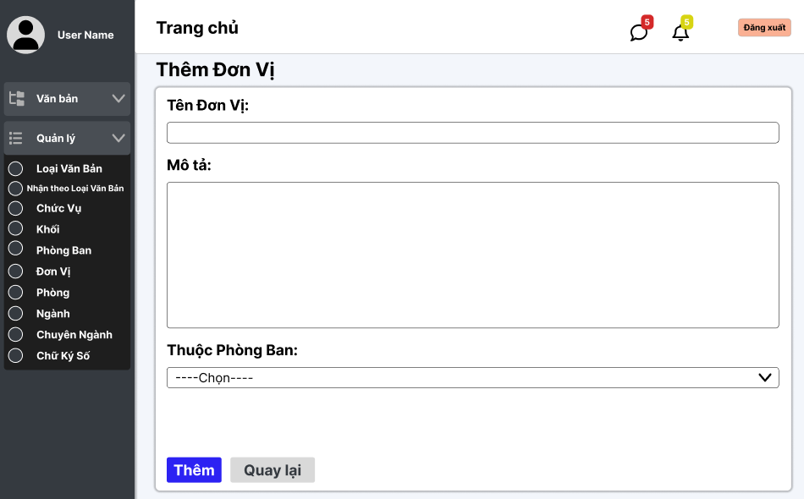

Test Case ID | Mô tả | Quy trình | Điều kiện tiên quyết | Kết quả mong đợi | Kết quả thực tế | Kết quả |  |  |  |  |  | Chú thích
 |  |  |  |  |  | Vòng 1 |  |  | Vòng 2
 |  |  |  |  |  | Trạng thái | Ngày kiểm tra | Người kiểm tra | Trạng thái | Ngày kiểm tra | Người kiểm tra
GUI_SHOW Thêm đơn vị
GUI - TDV01 | [Tin nhắn, Thống báo] IconButton |  |  | - Text: Black - Status: Enable | - Text: Black - Status: Enable | Passed | 25/10/2024 | Phương
GUI - TDV02 | [Đăng xuất] Button |  |  | - Text: Black - Status: Enable | - Text: Black - Status: Enable | Passed | 25/10/2024 | Phương
GUI - TDV03 | [Tên đơn vị] TextBox |  |  | - Text: Black - Status: Enable | - Text: Black - Status: Enable | Passed | 25/10/2024 | Phương
GUI - TDV04 | [Mô tả] TextBox |  |  | - Text: Black - Status: Enable | - Text: Black - Status: Enable | Passed | 25/10/2024 | Phương
GUI - TDV05 | [Thuộc phòng ban] Dropdown list |  |  | - Text: Black - Status: Enable | - Text: Black - Status: Enable | Passed | 25/10/2024 | Phương
GUI - TDV06 | [Thêm] Button |  |  | - Text: White - Status: Enable | - Text: White - Status: Enable | Passed | 25/10/2024 | Phương
GUI - TDV07 | [Quay lại] Button |  |  | - Text: Black - Status: Enable | - Text: Black - Status: Enable | Passed | 25/10/2024 | Phương
FUNCTION_SHOW Thêm đơn vị
FUNC-TDV01 | Xác thực trang đang hiển thị | 1. Truy cập vào trang web | Đăng nhập thành công vào hệ thống | Hiển thị trang chủ gồm có: - Trường "Tên Đơn Vị" - Trường "Mô Tả" - Dropdown List "Thuộc phòng ban" - Button "Thêm" - Button "Quay lại" | Hiển thị trang chủ gồm có: - Trường "Tên Đơn Vị" - Trường "Mô Tả" - Dropdown List "Thuộc phòng ban" - Button "Thêm" - Button "Quay lại" | Passed | 25/10/2024 | Phương
FUNC-TDV02 | Để trống tất cả các trường dữ liệu | 1. Khởi động trang web. 2. Vào trang Thêm đơn vị 3.Không nhập các trường dữ liệu. 4. Nhấn vào "Thêm" | Đăng nhập thành công vào hệ thống | Hệ thống thông báo: "Vui lòng nhập tên đơn vị/ mô tả" và chọn"thuộc phòng ban" | Hệ thống thông báo: "Vui lòng nhập tên đơn vị/ mô tả" và chọn"thuộc phòng ban" | Passed | 25/10/2024 | Phương
FUNC-TDV03 | Để trống "Tên Đơn Vị" | 1. Khởi động trang web. 2. Vào trang Thêm đơn vị 3.Không nhập trường "Tên Đơn Vị". 4. Nhấn vào "Thêm" | Đăng nhập thành công vào hệ thống | Hệ thống thông báo: "Vui lòng nhập tên đơn vị" | Hệ thống thông báo: "Vui lòng nhập tên đơn vị" | Passed | 25/10/2024 | Phương
FUNC-TDV04 | Để trống "Mô Tả" | 1. Khởi động trang web. 2. Vào trang Thêm Đơn Vị 3.Không nhập trường "Mô Tả". 4. Nhấn vào "Thêm" | Đăng nhập thành công vào hệ thống | Hệ thống thông báo: "Vui lòng nhập mô tả" | Hệ thống thông báo: "Vui lòng nhập mô tả" | Passed | 25/10/2024 | Phương
FUNC-TDV05 | Để trống "Thuộc Phòng Ban" | 1. Khởi động trang web. 2. Vào trang Thêm Đơn Vị 3.Không chọn "Thuộc Phòng Ban" 4. Nhấn vào "Thêm" | Đăng nhập thành công vào hệ thống | Hệ thống thông báo: "Vui lòng chọn thuộc phòng ban" | Hệ thống thông báo: "Vui lòng chọn thuộc phòng ban" | Passed | 25/10/2024 | Phương
FUNC-TDV06 | Kiểm tra nút "Thêm" thành công | 1. Khởi động trang web. 2. Vào trang Thêm Đơn Vị 3.Nhập các trường dữ liệu. 4. Nhấn vào "Thêm" | Đăng nhập thành công vào hệ thống | Chuyển sang danh sách các đơn vị có dữ liệu mới thêm | Chuyển sang danh sách các đơn vị có dữ liệu mới thêm | Passed | 25/10/2024 | Phương
FUNC-TDV07 | Kiểm tra nút "Thêm" không thành công | 1. Khởi động trang web. 2. Vào trang Thêm Đơn Vị 3.Nhập các trường dữ liệu. 4. Nhấn vào "Thêm" | Đăng nhập thành công vào hệ thống | Không chuyển sang danh sách các đơn vị có dữ liệu mới thêm. | Không chuyển sang danh sách các đơn vị có dữ liệu mới thêm. | Passed | 25/10/2024 | Phương
FUNC-TDV08 | Kiểm tra nút "Quay lại" thành công | 1. Khởi động trang web. 2. Vào trang Thêm Đơn Vị 3. Nhấn vào "Quay lại" | Đăng nhập thành công vào hệ thống | Chuyển về danh sách các đơn vị | Chuyển về danh sách các đơn vị | Passed | 25/10/2024 | Phương
FUNC-TDV09 | Kiểm tra nút "Quay lại" thất bại | 1. Khởi động trang web. 2. Vào trang Thêm Đơn Vị 3. Nhấn vào "Quay lại" | Đăng nhập thành công vào hệ thống | Không thể quay trở lại trang trước. | Không thể quay trở lại trang trước. | Passed | 25/10/2024 | Phương

Cập nhật đơn vị
Project Name | XÂY DỰNG HỆ THỐNG QUẢN LÝ VÀ KIỂM DUYỆT VĂN BẢN TÍCH HỢP CHỮ KÝ SỐ VỚI THUẬT TOÁN RSA
Module Code | Quản lý đơn vị
 | Hoàn thành | Lỗi | Chưa kiểm tra | Bị chặn | Tổng lần kiểm tra
Round 1 | 16 | 0 | 0 | 0 | 16
Round 2 | 0 | 0 | 0 | 0 | 0

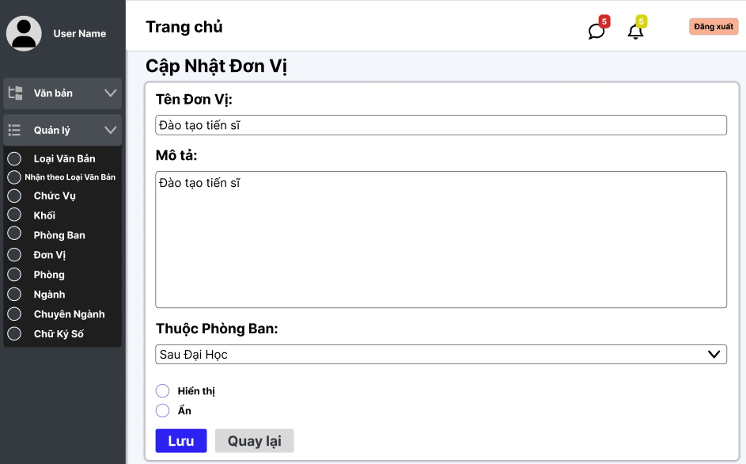

Test Case ID | Mô tả | Quy trình | Điều kiện tiên quyết | Kết quả mong đợi | Kết quả thực tế | Kết quả |  |  |  |  |  | Chú thích
 |  |  |  |  |  | Vòng 1 |  |  | Vòng 2
 |  |  |  |  |  | Trạng thái | Ngày kiểm tra | Người kiểm tra | Trạng thái | Ngày kiểm tra | Người kiểm tra
GUI_SHOW Sửa đơn vị
GUI - SDV01 | [Tin nhắn, Thống báo] IconButton |  |  | - Text: Black - Status: Enable | - Text: Black - Status: Enable | Passed | 25/10/2024 | Phương
GUI - SDV02 | [Đăng xuất] Button |  |  | - Text: Black - Status: Enable | - Text: Black - Status: Enable | Passed | 25/10/2024 | Phương
GUI - SDV03 | [Tên đơn vị] TextBox |  |  | - Text: Black - Status: Enable | - Text: Black - Status: Enable | Passed | 25/10/2024 | Phương
GUI - SDV04 | [Mô tả] TextBox |  |  | - Text: Black - Status: Enable | - Text: Black - Status: Enable | Passed | 25/10/2024 | Phương
GUI - SDV05 | [Thuộc phòng ban] Dropdown list |  |  | - Text: Black - Status: Enable | - Text: Black - Status: Enable | Passed | 25/10/2024 | Phương
GUI - SDV06 | [Hiển thị, Ẩn] Radio Button |  |  | - Text: Black - Status: Enable | - Text: Black - Status: Enable | Passed | 25/10/2024 | Phương
GUI - SDV07 | [Lưu] Button |  |  | - Text: White - Status: Enable | - Text: White - Status: Enable | Passed | 25/10/2024 | Phương
GUI - SDV08 | [Quay lại] Button |  |  | - Text: Black - Status: Enable | - Text: Black - Status: Enable | Passed | 25/10/2024 | Phương
FUNCTION_SHOW Sửa đơn vị
FUNC-SDV01 | Xác thực trang đang hiển thị | 1. Truy cập vào trang web | Đăng nhập thành công vào hệ thống | Hiển thị trang chủ gồm có: - Trường "Tên Đơn Vị" - Trường "Mô Tả" - Dropdown List "Thuộc phòng ban" - Button "Thêm" - Button "Quay lại" - RadioButton "Hiển thị, Ẩn" | Hiển thị trang chủ gồm có: - Trường "Tên Đơn Vị" - Trường "Mô Tả" - Dropdown List "Thuộc phòng ban" - Button "Thêm" - Button "Quay lại" - RadioButton "Hiển thị, Ẩn" | Passed | 25/10/2024 | Phương
FUNC-SDV02 | Để trống "Tên Đơn Vị" | 1. Khởi động trang web. 2. Hiển thị trang chủ. 3. Nhấn vào "Quản lý" 4. Nhấn vào "Đơn vị" 5. Chọn đơn vị cần sửa, nhấn vào"Sửa" 6.Để trống trường "Tên Đơn Vị" 7.Nhấn nút "Lưu" | Đăng nhập thành công vào hệ thống | Hệ thống thông báo: "Vui lòng nhập tên đơn vị" | Hệ thống thông báo: "Vui lòng nhập tên đơn vị" | Passed | 25/10/2024 | Phương
FUNC-SDV03 | Để trống "Mô Tả" | 1. Khởi động trang web. 2. Hiển thị trang chủ. 3. Nhấn vào "Quản lý" 4. Nhấn vào "Đơn vị" 5. Chọn đơn vị cần sửa, nhấn "Sửa" 6. Để trống "Mô tả" 7. Nhấn nút "Lưu" | Đăng nhập thành công vào hệ thống | Hệ thống thông báo: "Vui lòng nhập mô tả" | Hệ thống thông báo: "Vui lòng nhập mô tả" | Passed | 25/10/2024 | Phương
FUNC-SDV04 | Để trống "Thuộc Phòng Ban" | 1. Khởi động trang web. 2. Hiển thị trang chủ. 3. Nhấn vào "Quản lý" 4. Nhấn vào "Đơn vị" 5. Chọn đơn vị cần sửa, nhấn vào "Sửa" 6. Để trống "Thuộc Phòng Ban" 7. Nhấn nút "Lưu" | Đăng nhập thành công vào hệ thống | Hệ thống thông báo: "Vui lòng chọn Thuộc Phòng Ban" | Hệ thống thông báo: "Vui lòng chọn Thuộc Phòng Ban" | Passed | 25/10/2024 | Phương
FUNC-SDV05 | Kiểm tra nút "Lưu" thành công | 1. Khởi động trang web. 2. Hiển thị trang chủ. 3. Nhấn vào "Quản lý" 4. Nhấn vào "Đơn vị" 5. Chọn đơn vị cần sửa nhấn vào "Sửa" 6.Nhập tất cả các trường 7. Nhấn nút "Lưu" | Đăng nhập thành công vào hệ thống | Chuyển trang sang danh sách các đơn vị có dữ liệu mới đã sửa | Chuyển trang sang danh sách các đơn vị có dữ liệu mới đã sửa | Passed | 25/10/2024 | Phương
FUNC-SDV06 | Kiểm tra nút "Lưu" không thành công | 1. Khởi động trang web. 2. Hiển thị trang chủ. 3. Nhấn vào "Quản lý" 4. Nhấn vào "Đơn vị" 5. Chọn đơn vị cần sửa nhấn vào "Sửa" 6.Nhập tất cả các trường 7. Nhấn nút "Lưu" | Đăng nhập thành công vào hệ thống | Vẫn ở trên trang "Sửa Đơn vị". | Vẫn ở trên trang "Sửa Đơn vị". | Passed | 25/10/2024 | Phương
FUNC-SDV07 | Kiểm tra nút "Quay lại" thành công | 1. Khởi động trang web. 2. Hiển thị trang chủ. 3. Nhấn vào "Quản lý" 4. Nhấn vào "Đơn vị" 5. Chọn đơn vị cần sửa nhấn vào "Sửa" 6. Nhấn vào "Quay lại" | Đăng nhập thành công vào hệ thống | Chuyển về trang danh sách các đơn vị | Chuyển về trang danh sách các đơn vị | Passed | 25/10/2024 | Phương
FUNC-SDV08 | Kiểm tra nút "Quay lại" thành công | 1. Khởi động trang web. 2. Hiển thị trang chủ. 3. Nhấn vào "Quản lý" 4. Nhấn vào "Đơn vị" 5. Chọn đơn vị cần sửa nhấn vào "Sửa" 6. Nhấn vào "Quay lại" | Đăng nhập thành công vào hệ thống | Không trở về trang danh sách đơn vị. | Không trở về trang danh sách đơn vị. | Passed | 25/10/2024 | Phương

Danh sách ngành
Project Name | XÂY DỰNG HỆ THỐNG QUẢN LÝ VÀ KIỂM DUYỆT VĂN BẢN TÍCH HỢP CHỮ KÝ SỐ VỚI THUẬT TOÁN RSA
Module Code | Quản lý ngành
 | Hoàn thành | Lỗi | Chưa kiểm tra | Bị chặn | Tổng lần kiểm tra
Round 1 | 18 | 0 | 0 | 0 | 18
Round 2 | 1 | 0 | 0 | 0 | 1
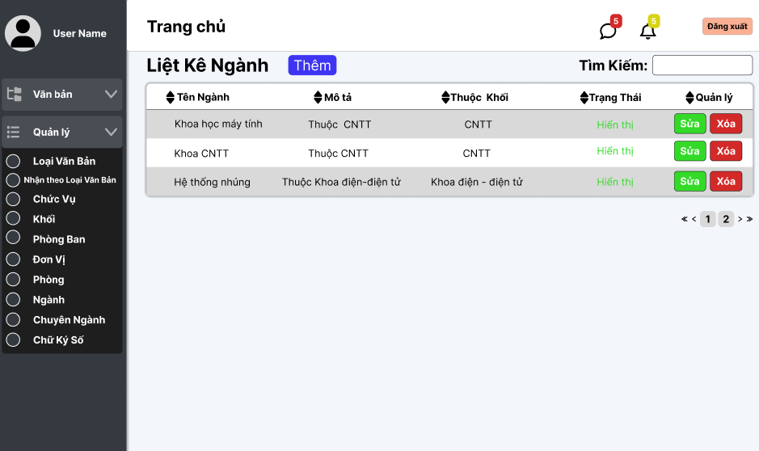

Test Case ID | Mô tả | Quy trình | Điều kiện tiên quyết | Kết quả mong đợi | Kết quả thực tế | Kết quả |  |  |  |  |  | Chú thích
 |  |  |  |  |  | Vòng 1 |  |  | Vòng 2
 |  |  |  |  |  | Trạng thái | Ngày kiểm tra | Người kiểm tra | Trạng thái | Ngày kiểm tra | Người kiểm tra
GUI_SHOW Quản lý ngành
GUI-QLN01 | [Văn bản, Quản lý] Menu |  | Đăng nhập thành công vào hệ thống | -Label : light -Status : enable | -Label : light -Status : enable | Passed | 25/10/2024 | Mạnh | Passed
GUI-QLN02 | [Tên ngành, Mô tả, Thuộc Khối, Trạng Thái, Quản lý] Data Table |  | Đăng nhập thành công vào hệ thống | -Text color : black -Status : enable | -Text color : black -Status : enable | Passed | 25/10/2024 | Mạnh | Passed
GUI-QLN03 | [Xóa] Button |  | Đăng nhập thành công vào hệ thống | -Text color : light -Status : enable -Background : danger | -Text color : light -Status : enable -Background : danger | Passed | 25/10/2024 | Mạnh | Passed
GUI-QLN04 | [Thêm] Button |  | Đăng nhập thành công vào hệ thống | -Text color : light -Status : enable -Background : primary | -Text color : light -Status : enable -Background : primary | Passed | 25/10/2024 | Mạnh | Passed
GUI-QLN05 | [Sửa] Button |  | Đăng nhập thành công vào hệ thống | -Text color : light -Status : enable -Background : green | -Text color : light -Status : enable -Background : green | Passed | 25/10/2024 | Mạnh | Passed
GUI-QLN06 | [Search] Textbox |  | Đăng nhập thành công vào hệ thống | -Text color : black -Status : enable | -Text color : black -Status : enable | Passed | 25/10/2024 | Mạnh | Passed
GUI-QLN08 | [Phân trang] Button |  | Đăng nhập thành công vào hệ thống | -Text color : black -Status : enable | -Text color : black -Status : enable | Passed | 25/10/2024 | Mạnh | Passed
FUNCTION_SHOW Quản lý ngành
FUNC-QLN01 | Xác thực trang đang hiển thị | 1. Truy cập vào trang web | Đăng nhập thành công vào hệ thống | Hiển thị trang chủ gồm có: - Trường "Văn bản" - Trường "Quản lý" | Hiển thị trang chủ gồm có: - Trường "Văn bản" - Trường "Quản lý" | Passed | 25/10/2024 | Mạnh | Passed
FUNC-QLN02 | Xem danh sách các ngành của trường thành công | 1. Khởi động trang web. 2. Hiển thị trang chủ. 3. Nhấn vào "Quản lý" 4. Nhấn vào "Ngành" | Đăng nhập thành công vào hệ thống | Hiển thị ra danh sách các ngành của trường | Hiển thị ra danh sách các ngành của trường | Passed | 25/10/2024 | Mạnh | Passed
FUNC-QLN03 | Xem danh sách ngành của trường thất bại | 1. Khởi động trang web. 2. Hiển thị trang chủ. 3. Nhấn vào "Quản lý" 4. Nhấn vào "Ngành" | Đăng nhập thành công vào hệ thống | Không hiển thị ra danh sách các ngành | Không hiển thị ra danh sách các ngành | Passed | 25/10/2024 | Mạnh | Passed | 2021-03-31 | Mạnh
FUNC-QLN04 | Kiểm tra nút thêm chuyển trang thành công | 1. Khởi động trang web. 2. Hiển thị trang chủ. 3. Nhấn vào "Quản lý" 4. Nhấn vào "Ngành" 5. Nhấn vào"Thêm" | Đăng nhập thành công vào hệ thống | Hiện thị sang trang thêm ngành mới | Hiện thị sang trang thêm ngành mới | Passed | 25/10/2024 | Mạnh | Passed
FUNC-QLN05 | Kiểm tra nút thêm chuyển trang thất bại | 1. Khởi động trang web. 2. Hiển thị trang chủ. 3. Nhấn vào "Quản lý" 4. Nhấn vào "Ngành" 5. Nhấn vào"Thêm" | Đăng nhập thành công vào hệ thống | Không hiện thị sang trang thêm ngành mới | Không hiện thị sang trang thêm ngành mới | Passed | 25/10/2024 | Mạnh | Passed
FUNC-QLN06 | Kiểm tra nút xóa thành công | 1. Khởi động trang web. 2. Hiển thị trang chủ. 3. Nhấn vào "Quản lý" 4. Nhấn vào "Ngành" 5. Nhấn vào"Xóa" ngành cần xóa | Đăng nhập thành công vào hệ thống | Xóa một ngành trong danh sách ngành. | Xóa một ngành trong danh sách ngành. | Passed | 25/10/2024 | Mạnh | Passed
FUNC-QLN07 | Kiểm tra nút xóa thất bại | 1. Khởi động trang web. 2. Hiển thị trang chủ. 3. Nhấn vào "Quản lý" 4. Nhấn vào "Ngành" 5. Nhấn vào"Xóa" ngành cần xóa | Đăng nhập thành công vào hệ thống | Không xóa được một ngành trong danh sách ngành. | Không xóa được một ngành trong danh sách ngành. | Passed | 25/10/2024 | Mạnh | Passed
FUNC-QLN08 | Kiểm tra nút sửa chuyển trang thành công | 1. Khởi động trang web. 2. Hiển thị trang chủ. 3. Nhấn vào "Quản lý" 4. Nhấn vào "Ngành" 5. Nhấn vào"Sửa" ngành cần sửa | Đăng nhập thành công vào hệ thống | Hiện thị sang trang cập nhật ngành mới | Hiện thị sang trang cập nhật ngành mới | Passed | 25/10/2024 | Mạnh | Passed
FUNC-QLN09 | Kiểm tra nút sửa chuyển trang thất bại | 1. Khởi động trang web. 2. Hiển thị trang chủ. 3. Nhấn vào "Quản lý" 4. Nhấn vào "Ngành" 5. Nhấn vào"Sửa" ngành cần sửa | Đăng nhập thành công vào hệ thống | Không hiện thị sang trang cập nhật ngành mới | Không hiện thị sang trang cập nhật ngành mới | Passed | 25/10/2024 | Mạnh | Passed
FUNC-QLN10 | Kiểm tra tìm kiếm theo tên ngành thành công | 1. Khởi động trang web. 2. Hiển thị trang chủ. 3. Nhấn vào "Quản lý" 4. Nhấn vào "Ngành" 5. Nhập vào ô tìm kiếm | Đăng nhập thành công vào hệ thống | Hiển thị danh sách có từ khóa cần tìm | Hiển thị danh sách có từ khóa cần tìm | Passed | 25/10/2024 | Mạnh | Passed

ThêmNgành
Project Name | XÂY DỰNG HỆ THỐNG QUẢN LÝ VÀ KIỂM DUYỆT VĂN BẢN TÍCH HỢP CHỮ KÝ SỐ VỚI THUẬT TOÁN RSA
Module Code | Quản lý ngành
 | Hoàn thành | Lỗi | Chưa kiểm tra | Bị chặn | Tổng lần kiểm tra
Round 1 | 13 | 0 | 0 | 0 | 13
Round 2 | 13 | 0 | 0 | 0 | 13
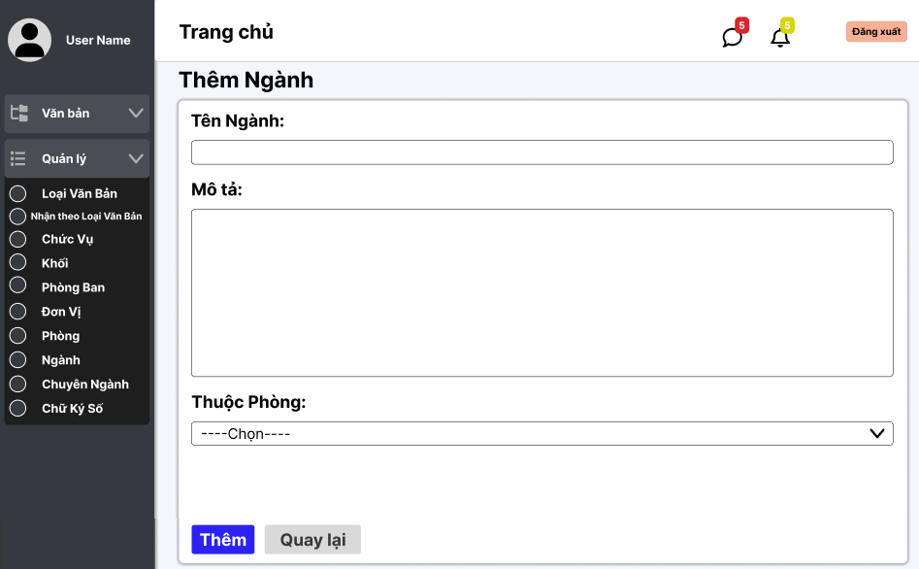

Test Case ID | Mô tả | Quy trình | Điều kiện tiên quyết | Kết quả mong đợi | Kết quả thực tế | Kết quả |  |  |  |  |  | Chú thích
 |  |  |  |  |  | Vòng 1 |  |  | Vòng 2
 |  |  |  |  |  | Trạng thái | Ngày kiểm tra | Người kiểm tra | Trạng thái | Ngày kiểm tra | Người kiểm tra
GUI_SHOW Xem quản lý thêm ngành
GUI-QLTN01 | [Văn bản, Quản lý] Menu |  | Đăng nhập thành công vào hệ thống | -Label : light -Status : enable | -Label : light -Status : enable | Passed | 25/10/2024 | Mạnh | Passed
GUI-QLTN02 | [Tên ngành] textbox |  | Đăng nhập thành công vào hệ thống | -Label : black -Status : enable | -Label : black -Status : enable | Passed | 25/10/2024 | Mạnh | Passed
GUI-QLTN03 | [Mô tả] textbox |  | Đăng nhập thành công vào hệ thống | -Label : black -Status : enable | -Label : black -Status : enable | Passed | 25/10/2024 | Mạnh | Passed
GUI-QLTN04 | [Thuộc phòng] Dropdown list |  | Đăng nhập thành công vào hệ thống | -Label : black -Status : enable | -Label : black -Status : enable | Passed | 25/10/2024 | Mạnh | Passed
GUI-QLTN05 | [Thêm] Button |  | Đăng nhập thành công vào hệ thống | -Text color : light -Status : enable -Background : primary | -Text color : light -Status : enable -Background : primary | Passed | 25/10/2024 | Mạnh | Passed
GUI-QLTN06 | [Quay lại] Button |  | Đăng nhập thành công vào hệ thống | -Text color : black -Status : enable -Background : secondary | -Text color : black -Status : enable -Background : secondary | Passed | 25/10/2024 | Mạnh | Passed
FUNCTION_SHOW Thêm ngành
FUNC-QLTN01 | Xác thực trang đang hiển thị | 1. Truy cập vào trang web | Đăng nhập thành công vào hệ thống | Hiển thị trang Thêm ngành có: - Trường "Tên Ngành" - Trường "Mô tả" - Trường "Phòng" - Button "Thêm" - Button "Quay lại" | Hiển thị trang Thêm ngành có: - Trường "Tên Ngành" - Trường "Mô tả" - Trường "Phòng" - Button "Thêm" - Button "Quay lại" | Passed | 25/10/2024 | Mạnh | Passed
FUNC-QLTN02 | Để trống tất cả các trường dữ liệu | 1. Khởi động trang web. 2. Vào trang thêm ngành 3.Không nhập các trường dữ liệu. 4. Nhấn vào "Thêm" | Đăng nhập thành công vào hệ thống | Hệ thống thông báo :" Vui lòng nhập tên ngành/ mô tả " và chọn"phòng" | Hệ thống thông báo :" Vui lòng nhập tên ngành/ mô tả " và chọn"phòng" | Passed | 25/10/2024 | Mạnh | Passed
FUNC-QLTN03 | Để trống trường "tên ngành" | 1. Khởi động trang web. 2. Vào trang thêm ngành 3.Không nhập trường "tên ngành". 4. Nhấn vào "Thêm" | Đăng nhập thành công vào hệ thống | Hệ thống thông báo :" Vui lòng nhập tên ngành" | Hệ thống thông báo :" Vui lòng nhập tên ngành" | Passed | 25/10/2024 | Mạnh | Passed
FUNC-QLTN04 | Để trống trường "mô tả" | 1. Khởi động trang web. 2. Vào trang thêm ngành 3.Không nhập trường "mô tả". 4. Nhấn vào "Thêm" | Đăng nhập thành công vào hệ thống | Hệ thống thông báo :" Vui lòng nhập mô tả" | Hệ thống thông báo :" Vui lòng nhập mô tả" | Passed | 25/10/2024 | Mạnh | Passed
FUNC-QLTN05 | Để trống trường "phòng" | 1. Khởi động trang web. 2. Vào trang thêm ngành 3.Không chọn trường"phòng" 4. Nhấn vào "Thêm" | Đăng nhập thành công vào hệ thống | Hệ thống thông báo :" Vui lòng chọn phòng" | Hệ thống thông báo :" Vui lòng chọn phòng" | Passed | 25/10/2024 | Mạnh | Passed
FUNC-QLTN06 | Kiểm tra nút "thêm" thành công | 1. Khởi động trang web. 2. Vào trang thêm ngành 3.Nhập các trường dữ liệu. 4. Nhấn vào "Thêm" | Đăng nhập thành công vào hệ thống | Chuyển trang sang danh sách các ngành có dữ liệu mới thêm | Chuyển trang sang danh sách các ngành có dữ liệu mới thêm | Passed | 25/10/2024 | Mạnh | Passed
FUNC-QLTN07 | Kiểm tra nút "quay lại" thành công | 1. Khởi động trang web. 2. Vào trang thêm ngành 3. Nhấn vào "Quay lại" | Đăng nhập thành công vào hệ thống | Chuyển trang về trang danh sách các ngành | Chuyển trang về trang danh sách các ngành | Passed | 25/10/2024 | Mạnh | Passed

Cập nhật Ngành
Project Name | XÂY DỰNG HỆ THỐNG QUẢN LÝ VÀ KIỂM DUYỆT VĂN BẢN TÍCH HỢP CHỮ KÝ SỐ VỚI THUẬT TOÁN RSA
Module Code | Quản lý ngành
 | Hoàn thành | Lỗi | Chưa kiểm tra | Bị chặn | Tổng lần kiểm tra
Round 1 | 14 | 0 | 0 | 0 | 14
Round 2 | 14 | 0 | 0 | 0 | 14
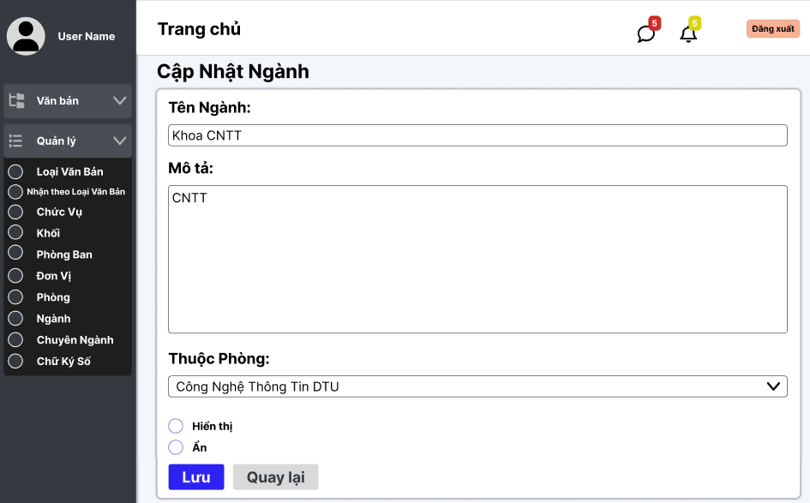

Test Case ID | Mô tả | Quy trình | Điều kiện tiên quyết | Kết quả mong đợi | Kết quả thực tế | Kết quả |  |  |  |  |  | Chú thích
 |  |  |  |  |  | Vòng 1 |  |  | Vòng 2
 |  |  |  |  |  | Trạng thái | Ngày kiểm tra | Người kiểm tra | Trạng thái | Ngày kiểm tra | Người kiểm tra
GUI_SHOW Xem Quan ly sửa ngành
GUI-QLSN01 | [Văn bản, Quản lý] Menu |  | Đăng nhập thành công vào hệ thống | -Label : light -Status : enable | -Label : light -Status : enable | Passed | 25/10/2024 | Mạnh | Passed
GUI-QLSN02 | [Tên ngành] textbox |  | Đăng nhập thành công vào hệ thống | -Label : black -Status : enable | -Label : black -Status : enable | Passed | 25/10/2024 | Mạnh | Passed
GUI-QLSN03 | [Mô tả] textbox |  | Đăng nhập thành công vào hệ thống | -Label : black -Status : enable | -Label : black -Status : enable | Passed | 25/10/2024 | Mạnh | Passed
GUI-QLSN04 | [Thuộc phòng] Select |  | Đăng nhập thành công vào hệ thống | -Label : black -Status : enable | -Label : black -Status : enable | Passed | 25/10/2024 | Mạnh | Passed
GUI-QLSN05 | [Lưu] Button |  | Đăng nhập thành công vào hệ thống | -Text color : light -Status : enable -Background : primary | -Text color : light -Status : enable -Background : primary | Passed | 25/10/2024 | Mạnh | Passed
GUI-QLSN06 | [Quay lại] Button |  | Đăng nhập thành công vào hệ thống | -Text color : black -Status : enable -Background : secondary | -Text color : black -Status : enable -Background : secondary | Passed | 25/10/2024 | Mạnh | Passed
GUI-QLSN07 | [Hiện, ẩn] Radios |  | Đăng nhập thành công vào hệ thống | -Text color : black -Status : enable | -Text color : black -Status : enable | Passed | 25/10/2024 | Mạnh | Passed
FUNCTION_SHOW Xem quản lý sửa ngành
FUNC-QLSN01 | Xác thực trang đang hiển thị | 1. Truy cập vào trang web | Đăng nhập thành công vào hệ thống | Hiển thị trang chủ gồm có: - Trường "Tên Đơn Vị" - Trường "Mô Tả" - Button "Thêm" - Button "Quay lại" | Hiển thị trang chủ gồm có: - Trường "Tên Đơn Vị" - Trường "Mô Tả" - Button "Thêm" - Button "Quay lại" | Passed | 25/10/2024 | Mạnh | Passed
FUNC-QLSN02 | Kiểm tra nút sửa chuyển trang thành công | 1. Khởi động trang web. 2. Hiển thị trang chủ. 3. Nhấn vào "Quản lý" 4. Nhấn vào "Ngành" 5. Chọn ngành cần sửa nhấn vào"Sửa" | Đăng nhập thành công vào hệ thống | Hiện thị sang trang cập nhật ngành và hiển thị đầy đủ dữ liệu cũ | Hiện thị sang trang cập nhật ngành và hiển thị đầy đủ dữ liệu cũ | Passed | 25/10/2024 | Mạnh | Passed
FUNC-QLSN03 | Để trống trường "tên ngành" | 1. Khởi động trang web. 2. Hiển thị trang chủ. 3. Nhấn vào "Quản lý" 4. Nhấn vào "Ngành" 5. Chọn ngành cần sửa nhấn vào"Sửa" 6.Để trống trường "tên ngành" 7.Nhấn nút "lưu" | Đăng nhập thành công vào hệ thống | Hệ thống thông báo :" Vui lòng nhập tên ngành" | Hệ thống thông báo :" Vui lòng nhập tên ngành" | Passed | 25/10/2024 | Mạnh | Passed
FUNC-QLSN04 | Để trống trường "mô tả" | 1. Khởi động trang web. 2. Hiển thị trang chủ. 3. Nhấn vào "Quản lý" 4. Nhấn vào "Ngành" 5. Chọn ngành cần sửa nhấn vào"Sửa" 6.Để trống trường "Mô tả" 7.Nhấn nút "lưu" | Đăng nhập thành công vào hệ thống | Hệ thống thông báo :" Vui lòng nhập mô tả" | Hệ thống thông báo :" Vui lòng nhập mô tả" | Passed | 25/10/2024 | Mạnh | Passed
FUNC-QLSN05 | Để trống trường "phòng" | 1. Khởi động trang web. 2. Hiển thị trang chủ. 3. Nhấn vào "Quản lý" 4. Nhấn vào "Ngành" 5. Chọn ngành cần sửa nhấn vào"Sửa" 6.Để trống trường "Phòng" 7.Nhấn nút "lưu" | Đăng nhập thành công vào hệ thống | Hệ thống thông báo :" Vui lòng chọn phòng" | Hệ thống thông báo :" Vui lòng chọn phòng" | Passed | 25/10/2024 | Mạnh | Passed
FUNC-QLSN06 | Kiểm tra nút "Lưu" thành công | 1. Khởi động trang web. 2. Hiển thị trang chủ. 3. Nhấn vào "Quản lý" 4. Nhấn vào "Ngành" 5. Chọn ngành cần sửa nhấn vào"Sửa" 6.Nhập tất cả các trường 7.Nhấn nút "lưu" | Đăng nhập thành công vào hệ thống | Chuyển trang sang danh sách các ngành có dữ liệu mới đã sửa | Chuyển trang sang danh sách các ngành có dữ liệu mới đã sửa | Passed | 25/10/2024 | Mạnh | Passed
FUNC-QLSN07 | Kiểm tra nút "quay lại" thành công | 1. Khởi động trang web. 2. Vào trang sửa ngành 3. Nhấn vào "Quay lại" | Đăng nhập thành công vào hệ thống | Chuyển trang về trang danh sách các ngành | Chuyển trang về trang danh sách các ngành | Passed | 25/10/2024 | Mạnh | Passed

Quản lý phân quyền
Project Name | XÂY DỰNG HỆ THỐNG QUẢN LÝ VÀ KIỂM DUYỆT VĂN BẢN TÍCH HỢP CHỮ KÝ SỐ VỚI THUẬT TOÁN RSA
Module Code | Quản lý phân quyền
 | Hoàn thành | Lỗi | Chưa kiểm tra | Bị chặn | Tổng lần kiểm tra
Round 1 | 20 | 0 | 0 | 0 | 20
Round 2 | 1 | 0 | 0 | 0 | 1
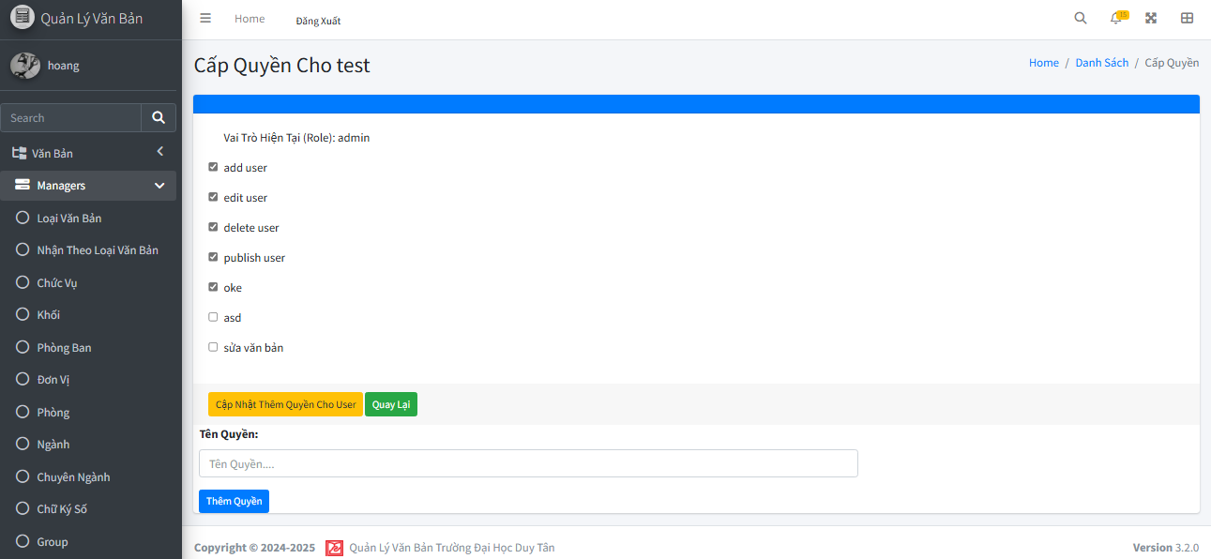

Test Case ID | Mô tả | Quy trình | Điều kiện tiên quyết | Kết quả mong đợi | Kết quả thực tế | Kết quả |  |  |  |  |  | Chú thích
 |  |  |  |  |  | Vòng 1 |  |  | Vòng 2
 |  |  |  |  |  | Trạng thái | Ngày kiểm tra | Người kiểm tra | Trạng thái | Ngày kiểm tra | Người kiểm tra
GUI_SHOW Quản lý đơn vị
GUI - QLDVV01 | [Tin nhắn, Thống báo] IconButton |  |  | - Text: Black - Status: Enable | - Text: Black - Status: Enable | Passed | 19/11/2024 | Phương
GUI - QLDVV02 | [Đăng xuất] Button |  |  | - Text: Black - Status: Enable | - Text: Black - Status: Enable | Passed | 19/11/2024 | Phương
GUI - QLDVV03 | [Thêm] Button |  |  | - Text: White - Status: Enable | - Text: White - Status: Enable | Passed | 19/11/2024 | Phương
GUI - QLDVV04 | [Tìm kiếm] SearchBar |  |  | - Text: Black - Status: Enable | - Text: Black - Status: Enable | Passed | 19/11/2024 | Phương
GUI - QLDVV05 | [Tên đơn vị, Mô tả, Thuộc Phòng Ban, Trạng Thái, Quản lý] Data Table |  |  | - Text: Black - Status: Enable | - Text: Black - Status: Enable | Passed | 19/11/2024 | Phương
GUI - QLDVV06 | [Sửa] Button |  |  | - Text: White - Status: Enable | - Text: White - Status: Enable | Passed | 19/11/2024 | Phương
GUI - QLDVV07 | [Xoá] Button |  |  | - Text: White - Status: Enable | - Text: White - Status: Enable | Passed | 19/11/2024 | Phương
GUI - QLDVV08 | [Next] Button |  |  | - Text: Black - Status: Enable | - Text: Black - Status: Enable | Passed | 19/11/2024 | Phương
GUI - QLDVV09 | [Previous] Button |  |  | - Text: Black - Status: Enable | - Text: Black - Status: Enable | Passed | 19/11/2024 | Phương
FUNCTION_SHOW Quản lý đơn vị
FUNC-QLDV01 | Xác thực trang đang hiển thị | 1. Truy cập vào trang web | Đăng nhập thành công vào hệ thống | Hiển thị trang chủ gồm có: - Trường "Văn bản" - Trường "Quản lý" | Hiển thị trang chủ gồm có: - Trường "Văn bản" - Trường "Quản lý" | Passed | 2024-11-19 | Phương
FUNC-QLDV02 | Xem danh sách các đơn vị của trường thành công | 1. Khởi động trang web. 2. Hiển thị trang chủ. 3. Nhấn vào "Quản lý" 4. Nhấn vào "Đơn vị" | Đăng nhập thành công vào hệ thống | Hiển thị ra danh sách các đơn vị của trường | Hiển thị ra danh sách các đơn vị của trường | Passed | 2024-11-19 | Phương
FUNC-QLDV03 | Xem danh sách các đơn vị của trường thất bại | 1. Khởi động trang web. 2. Hiển thị trang chủ. 3. Nhấn vào "Quản lý" 4. Nhấn vào "Đơn vị" | Đăng nhập thành công vào hệ thống | Không hiển thị ra danh sách các đơn vị | Không hiển thị ra danh sách các đơn vị | Passed | 2024-11-19 | Phương | Passed | 2024-11-20 | Phương
FUNC-QLDV04 | Kiểm tra nút Thêm thành công | 1. Khởi động trang web. 2. Hiển thị trang chủ. 3. Nhấn vào "Quản lý" 4. Nhấn vào "Đơn vị" 5. Nhấn vào"Thêm" | Đăng nhập thành công vào hệ thống | Hiện thị trang thêm đơn vị | Hiện thị sang trang thêm đơn vị | Passed | 2024-11-19 | Phương
FUNC-QLDV05 | Kiểm tra nút Thêm thất bại | 1. Khởi động trang web. 2. Hiển thị trang chủ. 3. Nhấn vào "Quản lý" 4. Nhấn vào "Đơn vị" 5. Nhấn vào"Thêm" | Đăng nhập thành công vào hệ thống | Không hiện thị trang thêm đơn vị | Không hiện thị trang thêm đơn vị | Passed | 2024-11-19 | Phương
FUNC-QLDV06 | Kiểm tra nút Sửa thành công | 1. Khởi động trang web. 2. Hiển thị trang chủ. 3. Nhấn vào "Quản lý" 4. Nhấn vào "Đơn vị" 5. Chọn đơn vị cần sửa 6. Nhấn vào "Sửa" | Đăng nhập thành công vào hệ thống | Hiện thị trang cập nhật đơn vị | Hiện thị trang cập nhật đơn vị | Passed | 2024-11-19 | Phương
FUNC-QLDV07 | Kiểm tra nút Sửa thất bại | 1. Khởi động trang web. 2. Hiển thị trang chủ. 3. Nhấn vào "Quản lý" 4. Nhấn vào "Đơn vị" 5. Chọn đơn vị cần sửa 6. Nhấn vào "Sửa" | Đăng nhập thành công vào hệ thống | Không hiện thị trang cập nhật đơn vị | Không hiện thị trang cập nhật đơn vị | Passed | 2024-11-19 | Phương
FUNC-QLDV08 | Kiểm tra nút Xoá thành công | 1. Khởi động trang web. 2. Hiển thị trang chủ. 3. Nhấn vào "Quản lý" 4. Nhấn vào "Đơn vị" 5. Chọn đơn vị cần xoá 6. Nhấn vào "Xóa" | Đăng nhập thành công vào hệ thống | Xóa một đơn vị trong danh sách đơn vị. | Xóa một đơn vị trong danh sách đơn vị. | Passed | 2024-11-19 | Phương
FUNC-QLDV09 | Kiểm tra nút Xóa thất bại | 1. Khởi động trang web. 2. Hiển thị trang chủ. 3. Nhấn vào "Quản lý" 4. Nhấn vào "Đơn vị" 5. Chọn đơn vị cần xoá 6. Nhấn vào "Xóa" | Đăng nhập thành công vào hệ thống | Không xóa được một đơn vị trong danh sách đơn vị. | Không xóa được một đơn vị trong danh sách đơn vị. | Passed | 2024-11-19 | Phương
FUNC-QLDV10 | Kiểm tra tìm kiếm theo tên đơn vị thành công | 1. Khởi động trang web. 2. Hiển thị trang chủ. 3. Nhấn vào "Quản lý" 4. Nhấn vào "Đơn vị" 5. Nhập vào ô Tìm kiếm | Đăng nhập thành công vào hệ thống | Hiển thị danh sách có từ khóa cần tìm | Hiển thị danh sách có từ khóa cần tìm | Passed | 2024-11-19 | Phương
FUNC-QLDV11 | Kiểm tra tìm kiếm theo tên đơn vị thất bại | 1. Khởi động trang web. 2. Hiển thị trang chủ. 3. Nhấn vào "Quản lý" 4. Nhấn vào "Đơn vị" 5. Nhập vào ô Tìm kiếm | Đăng nhập thành công vào hệ thống | Danh sách đơn vị không hiển thị đơn vị nào. | Danh sách đơn vị không hiển thị đơn vị nào. | Passed | 2024-11-19 | Phương

